Quản lý giỏ hàng
Project Name | Nền tảng thực phẩm ăn kiêng với AI Nutrition Advisor và cá nhân hóa công thức nấu ăn
Module Code | Quản lý giỏ hàng
 | Hoàn thành | Lỗi | Chưa kiểm tra | Bị chăn | Tổng số trường hợp thử nghiệm
Round 1 | 9 | 0 | 0 | 0 | 9
Round 2 | 9 | 0 | 0 | 0 | 9

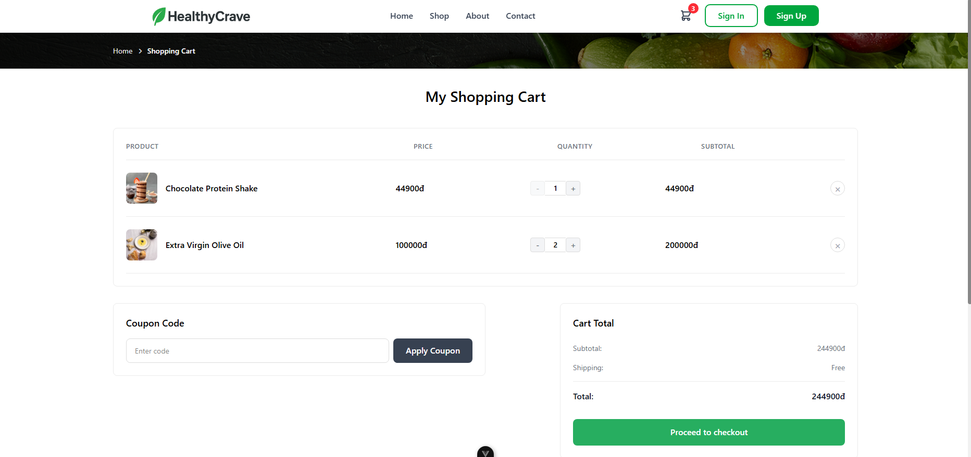
Test Case ID | Mô tả | Quy trình | Điều kiện tiên quyết | Kết quả mong đợi | Kết quả thực tế | Kết quả |  |  | Kết quả |  |  | Chú thích
 |  |  |  |  |  | Vòng 1 |  |  | Vòng 2
 |  |  |  |  |  | Trạng thái | Ngày kiểm tra | Người kiểm tra | Trạng thái | Ngày kiểm tra | Người kiểm tra
GUI_SHOW Đổi mât khẩu
GUI-GH1 | Kiểm tra hiển thị tên và giá sản phẩm. |  | Giỏ hàng có sản phẩm. | Tên sản phẩm, hình ảnh và đơn giá phải hiển thị chính xác và rõ ràng. | Tên sản phẩm, hình ảnh và đơn giá phải hiển thị chính xác và rõ ràng. | Passed | 2025-11-15 | Mạnh Hoàng | Passed | 2025-11-19 | Mạnh Hoàng
GUI-GH2 | Kiểm tra hiển thị nút Apply Coupon và Coupon Code Box. |  | Giỏ hàng có sản phẩm. | Nút "Apply Coupon" và ô nhập mã (Enter code) phải hiển thị đúng vị trí. | Nút "Apply Coupon" và ô nhập mã (Enter code) hiển thị đúng vị trí. | Passed | 2025-11-15 | Mạnh Hoàng | Passed | 2025-11-19 | Mạnh Hoàng
GUI-GH3 | Kiểm tra hiển thị bảng Cart Total chi tiết. |  | Giỏ hàng có sản phẩm. | Bảng tổng tiền phải hiển thị các mục Subtotal, Shipping, Discount (nếu có) và Total rõ ràng. | Bảng tổng tiền hiển thị các mục Subtotal, Shipping, Discount và Total rõ ràng. | Passed | 2025-11-15 | Mạnh Hoàng | Passed | 2025-11-19 | Mạnh Hoàng
GUI-GH4 | Kiểm tra nút Proceed to checkout. |  | Giỏ hàng có sản phẩm. | Nút "Proceed to checkout" phải nổi bật, dễ thấy và có trạng thái enable. | Nút "Proceed to checkout" nổi bật, dễ thấy và có trạng thái enable. | Passed | 2025-11-15 | Mạnh Hoàng | Passed | 2025-11-19 | Mạnh Hoàng
FUNCTION_SHOW Đổi mật khẩu
FUNC-GH1 | Kiểm tra chức năng Tăng số lượng và cập nhật tổng tiền. | Click nút "+" (tăng số lượng) của sản phẩm | Giỏ hàng có sản phẩm | Số lượng tăng thêm 1. Subtotal và Total được cập nhật chính xác dựa trên số lượng mới. | Số lượng tăng thêm 1. Subtotal và Total được cập nhật chính xác dựa trên số lượng mới. | Passed | 2025-11-15 | Mạnh Hoàng | Passed | 2025-11-19 | Mạnh Hoàng
FUNC-GH2 | Kiểm tra chức năng Giảm số lượng và cập nhật tổng tiền | Click nút "-" (giảm số lượng) của sản phẩm | Giỏ hàng có sản phẩm và sản phẩm phải lơn hơn 1 | Số lượng giảm đi 1. Subtotal và Total được cập nhật chính xác dựa trên số lượng mới. | Số lượng giảm đi 1. Subtotal và Total được cập nhật chính xác dựa trên số lượng mới. | Passed | 2025-11-15 | Mạnh Hoàng | Passed | 2025-11-19 | Mạnh Hoàng
FUNC-GH3 | Kiểm tra chức năng Xóa sản phẩm và cập nhật tổng tiền. | Click nút "Xóa" bên cạnh sản phẩm | Giỏ hàng có sản phẩm | Sản phẩm đó bị xóa khỏi danh sách. Total được trừ đi tổng tiền của sản phẩm đó | Sản phẩm đó bị xóa khỏi danh sách. Total được trừ đi tổng tiền của sản phẩm đó | Passed | 2025-11-15 | Mạnh Hoàng | Passed | 2025-11-19 | Mạnh Hoàng
FUNC-GH4 | Kiểm tra điều kiện giỏ hàng rỗng khi nhấn Checkout | 1. Xóa tất cả sản phẩm khỏi giỏ hàng 2. Click "Proceed to checkout". | Để trống giỏ hàng | Nút Checkout có thể bị vô hiệu hóa hoặc hệ thống hiển thị thông báo yêu cầu thêm sản phẩm | Nút Checkout bị vô hiệu hóa | Passed | 2025-11-15 | Mạnh Hoàng | Passed | 2025-11-19 | Mạnh Hoàng
FUNC-GH5 | Kiểm tra chuyển hướng khi nhấn Checkout. | Click nút "Proceed to checkout" | Giỏ hàng có sản phẩm | Người dùng được chuyển hướng đến trang Thanh toán (Checkout). | Người dùng được chuyển hướng đến trang Thanh toán (Checkout). | Passed | 2025-11-15 | Mạnh Hoàng | Passed | 2025-11-19 | Mạnh Hoàng

Thanh toán
Project Name | Nền tảng thực phẩm ăn kiêng với AI Nutrition Advisor và cá nhân hóa công thức nấu ăn
Module Code | Thanh Toán
 | Hoàn thành | Lỗi | Chưa kiểm tra | Bị chăn | Tổng số trường hợp thử nghiệm
Round 1 | 9 | 0 | 0 | 0 | 9
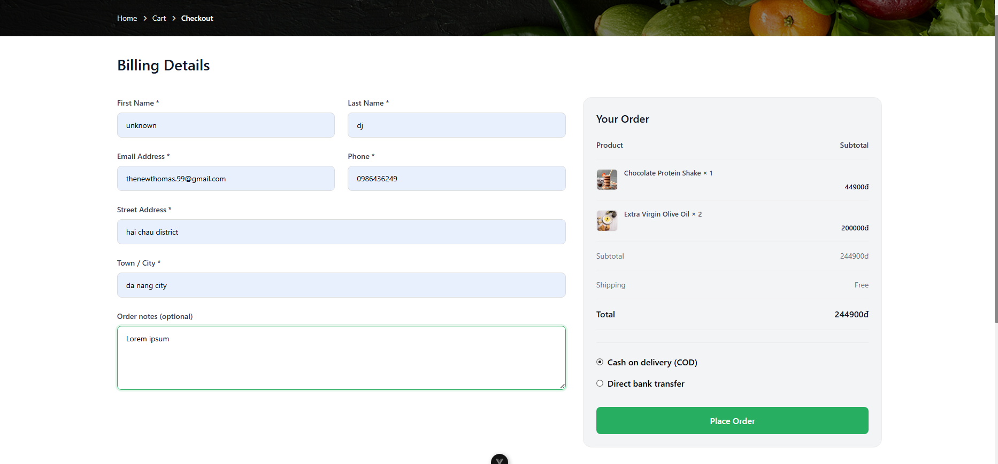
Round 2 | 9 | 0 | 0 | 0 | 9
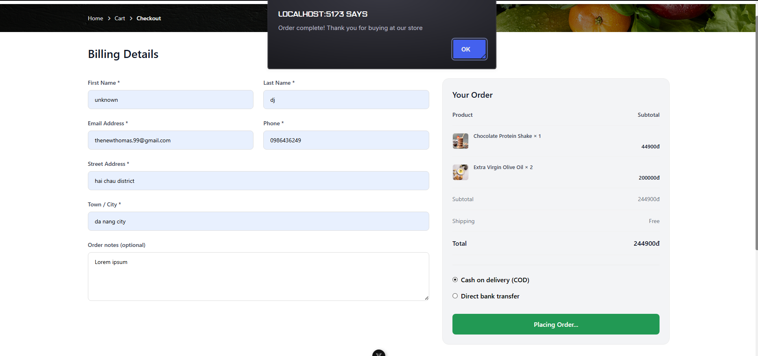

Test Case ID | Mô tả | Quy trình | Điều kiện tiên quyết | Kết quả mong đợi | Kết quả thực tế | Kết quả |  |  | Kết quả |  |  | Chú thích
 |  |  |  |  |  | Vòng 1 |  |  | Vòng 2
 |  |  |  |  |  | Trạng thái | Ngày kiểm tra | Người kiểm tra | Trạng thái | Ngày kiểm tra | Người kiểm tra
GUI_SHOW Đổi mât khẩu
GUI-TT1 | Kiểm tra hiển thị các trường nhập liệu bắt buộc |  | Mở trang Thanh toán | Tất cả các trường bắt buộc (có dấu *) phải hiển thị rõ ràng và có label đúng | Tất cả các trường bắt buộc hiển thị rõ ràng và có label đúng | Passed | 2025-11-14 | Mạnh Hoàng | Passed | 2025-11-19 | Mạnh Hoàng
GUI-TT2 | Kiểm tra hiển thị phần Your Order |  | 1. Mở trang Thanh toán 2. Giỏ hàng có sản phẩm | Phần "Your Order" hiển thị danh sách sản phẩm, Subtotal, Shipping, và Total chính xác | Phần "Your Order" hiển thị danh sách sản phẩm, Subtotal, Shipping, và Total chính xác | Passed | 2025-11-14 | Mạnh Hoàng | Passed | 2025-11-19 | Mạnh Hoàng
GUI-TT3 | Kiểm tra hiển thị các Phương thức thanh toán |  | Mở trang Thanh toán | Các tùy chọn thanh toán (COD, Direct bank transfer) hiển thị dưới dạng radio button và có thể chọn được | Các tùy chọn thanh toán (COD, Direct bank transfer) hiển thị dưới dạng radio button và có thể chọn được | Passed | 2025-11-14 | Mạnh Hoàng | Passed | 2025-11-19 | Mạnh Hoàng
GUI-TT4 | Kiểm tra nút Place Order |  | Mở trang Thanh toán | Nút "Place Order" phải nổi bật, dễ thấy và có trạng thái enable | Nút "Place Order" nổi bật, dễ thấy và có trạng thái enable | Passed | 2025-11-14 | Mạnh Hoàng | Passed | 2025-11-19 | Mạnh Hoàng
FUNCTION_SHOW Đổi mật khẩu
FUNC-TT1 | Kiểm tra đặt hàng thành công với thông tin hợp lệ. | 1. Nhập đầy đủ và chính xác tất cả các trường bắt buộc 2. Chọn một phương thức thanh toán 3. Click "Place Order" | Ở trang thanh toán | Đơn hàng được tạo thành công. Hệ thống chuyển hướng đến trang Order Success hoặc hiển thị thông báo thành công. | Đơn hàng được tạo thành công. Hệ thống hiển thị thông báo thành công. | Passed | 2025-11-14 | Mạnh Hoàng | Passed | 2025-11-19 | Mạnh Hoàng
FUNC-TT2 | Kiểm tra xử lý lỗi khi Email sai định dạng | 1. Nhập email sai định dạng 2. Nhập đầy đủ các trường khác 3. Click "Place Order" | Ở trang thanh toán | Hệ thống hiển thị thông báo lỗi yêu cầu định dạng email hợp lệ. | Hệ thống hiển thị thông báo lỗi yêu cầu định dạng email hợp lệ. | Passed | 2025-11-14 | Mạnh Hoàng | Passed | 2025-11-19 | Mạnh Hoàng
FUNC-TT3 | Kiểm tra xử lý lỗi khi thiếu trường bắt buộc | 1. Bỏ trống trường "First Name" 2. Nhập đầy đủ các trường khác 3. Click "Place Order" | Ở trang thanh toán | Hệ thống hiển thị thông báo lỗi yêu cầu điền "First Name" và ngăn chặn việc đặt hàng. | Hệ thông thông báo "vui lòng điền vào trường này" phía dưới ô First Name | Passed | 2025-11-14 | Mạnh Hoàng | Passed | 2025-11-19 | Mạnh Hoàng
FUNC-TT4 | Kiểm tra chức năng chọn Thanh toán khi nhận hàng (COD) | 1. Click chọn radio button "Cash on delivery (COD)" 2. Thực hiện đặt hàng thành công | Ở trang thanh toán | Đơn hàng được tạo với phương thức thanh toán là COD. | Đơn hàng được tạo với phương thức thanh toán là COD. | Passed | 2025-11-14 | Mạnh Hoàng | Passed | 2025-11-19 | Mạnh Hoàng
FUNC-TT5 | Kiểm tra chức năng Order notes | 1. Nhập ghi chú dài vào ô "Order notes 2. Thực hiện đặt hàng thành công | Ở trang thanh toán | Ghi chú được lưu trữ thành công và hiển thị trong chi tiết đơn hàng. | Ghi chú được lưu trữ thành công và hiển thị trong chi tiết đơn hàng. | Passed | 2025-11-14 | Mạnh Hoàng | Passed | 2025-11-19 | Mạnh Hoàng

Thanh Toán Vnpay
Project Name | Nền tảng thực phẩm ăn kiêng với AI Nutrition Advisor và cá nhân hóa công thức nấu ăn
Module Code | Xóa đơn hàng
 | Hoàn thành | Lỗi | Chưa kiểm tra | Bị chăn | Tổng số trường hợp thử nghiệm
Round 1 | 28 | 0 | 0 | 0 | 28
Round 2 | 28 | 0 | 0 | 0 | 28
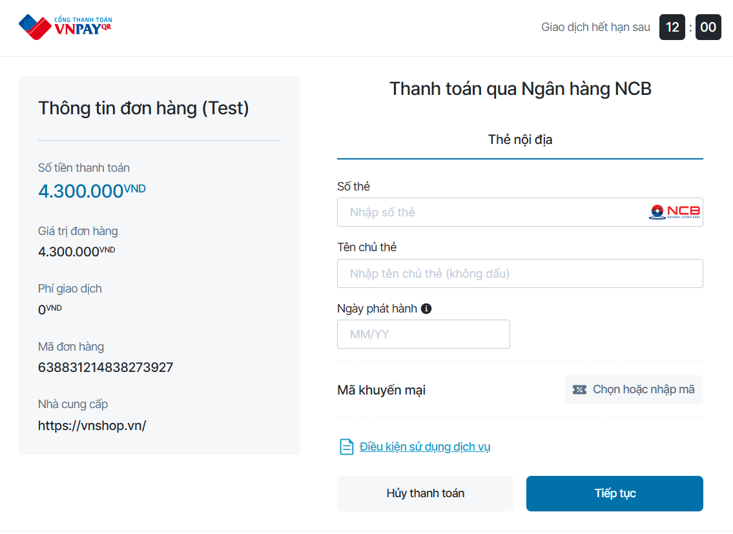

Test Case ID | Mô tả | Quy trình | Điều kiện tiên quyết | Kết quả mong đợi | Kết quả thực tế | Kết quả |  |  | Kết quả |  |  | Chú thích
 |  |  |  |  |  | Vòng 1 |  |  | Vòng 2
 |  |  |  |  |  | Trạng thái | Ngày kiểm tra | Người kiểm tra | Trạng thái | Ngày kiểm tra | Người kiểm tra
GUI_SHOW Xem Thanh toán Vnpay
GUI-TTVP01 | [Thông tin đơn hàng] Label |  | Đăng nhập thành công vào hệ thống | -Label : black -Status : enable | -Label : black -Status : enable | Passed | 2025-11-13 | Mạnh Hoàng | Passed | 2025-11-19 | Mạnh Hoàng
GUI-TTVP02 | [Số tiền thanh toán] Label |  | Đăng nhập thành công vào hệ thống | -Label : black -Status : enable | -Label : black -Status : enable | Passed | 2025-11-13 | Mạnh Hoàng | Passed | 2025-11-19 | Mạnh Hoàng
GUI-TTVP03 | [Giá trị đơn hàng] Label |  | Đăng nhập thành công vào hệ thống | -Label : black -Status : enable | -Label : black -Status : enable | Passed | 2025-11-13 | Mạnh Hoàng | Passed | 2025-11-19 | Mạnh Hoàng
GUI-TTVP04 | [Phí giao dịch] Label |  | Đăng nhập thành công vào hệ thống | -Label : black -Status : enable | -Label : black -Status : enable | Passed | 2025-11-13 | Mạnh Hoàng | Passed | 2025-11-19 | Mạnh Hoàng
GUI-TTVP05 | [Mã đơn hàng] Label |  | Đăng nhập thành công vào hệ thống | -Label : black -Status : enable | -Label : black -Status : enable | Passed | 2025-11-13 | Mạnh Hoàng | Passed | 2025-11-19 | Mạnh Hoàng
GUI-TTVP06 | [Nhà cung cấp] Label |  | Đăng nhập thành công vào hệ thống | -Label : black -Status : enable | -Label : black -Status : enable | Passed | 2025-11-13 | Mạnh Hoàng | Passed | 2025-11-19 | Mạnh Hoàng
GUI-TTVP07 | [Thnah toán qua ngân hàng NCB] Label |  | Đăng nhập thành công vào hệ thống | -Label : black -Status : enable | -Label : black -Status : enable | Passed | 2025-11-13 | Mạnh Hoàng | Passed | 2025-11-19 | Mạnh Hoàng
GUI-TTVP08 | [Thẻ nội địa] Label |  | Đăng nhập thành công vào hệ thống | -Label : black -Status : enable | -Label : black -Status : enable | Passed | 2025-11-13 | Mạnh Hoàng | Passed | 2025-11-19 | Mạnh Hoàng
GUI-TTVP09 | [Số thẻ] Textbox |  | Đăng nhập thành công vào hệ thống | -Label : black -Status : enable | -Label : black -Status : enable | Passed | 2025-11-13 | Mạnh Hoàng | Passed | 2025-11-19 | Mạnh Hoàng
GUI-TTVP10 | [Tên chủ thẻ] Datatime |  | Đăng nhập thành công vào hệ thống | -Label : black -Status : enable | -Label : black -Status : enable | Passed | 2025-11-13 | Mạnh Hoàng | Passed | 2025-11-19 | Mạnh Hoàng
GUI-TTVP11 | [mã khuyến mãi] Link |  | Đăng nhập thành công vào hệ thống | -Label : black -Status : enable | -Label : black -Status : enable | Passed | 2025-11-13 | Mạnh Hoàng | Passed | 2025-11-19 | Mạnh Hoàng
GUI-TTVP12 | [Điều kiện sử dụng giỏ hàng] link |  | Đăng nhập thành công vào hệ thống | -Label : black -Status : enable | -Label : black -Status : enable | Passed | 2025-11-13 | Mạnh Hoàng | Passed | 2025-11-19 | Mạnh Hoàng
GUI-TTVP13 | [Hủy đơn hàng] Button |  | Đăng nhập thành công vào hệ thống | -Label : black -Background - color: white -Status : enable | -Label : black -Background - color: white -Status : enable | Passed | 2025-11-13 | Mạnh Hoàng | Passed | 2025-11-19 | Mạnh Hoàng
GUI-TTVP14 | [Tiếp tục] Button |  | Đăng nhập thành công vào hệ thống | -Label : black -Background - color: blue -Status : enable | -Label : black -Background - color: blue -Status : enable | Passed | 2025-11-13 | Mạnh Hoàng | Passed | 2025-11-19 | Mạnh Hoàng
FUNCTION_SHOW Thanh toán Vnpay
FUNC-TTVP01 | Thanh toán thành công với thông tin đúng số thẻ ,đúng tên chủ thẻ,đúng ngày phát hành,dúng mã OPT | 1. Truy cập vào trang web 2. Nhấn nút Thanh toán Vnpay 3. Nhập thông tin 4. Nhấn nút tiếp tục | Đăng nhập thành công vào hệ thống | Thanh toán thành công | Thanh toán thành công | Passed | 2025-11-13 | Mạnh Hoàng | Passed | 2025-11-19 | Mạnh Hoàng
FUNC-TTVP02 | Thanh toán thất bại khi để trông thông tin số thẻ | 1. Truy cập vào trang web 2. Nhấn nút Thanh toán Vnpay 3. Nhập thông tin 4. Để trống thông tin số thẻ 5. Nhấn nút tiếp tục | Đăng nhập thành công vào hệ thống | Thanh toán thất bại | Thanh toán thất bại | Passed | 2025-11-13 | Mạnh Hoàng | Passed | 2025-11-19 | Mạnh Hoàng
FUNC-TTVP03 | Thanh toán thất bại khi để trông thông tin tên chủ thẻ | 1. Truy cập vào trang web 2. Nhấn nút Thanh toán Vnpay 3. Nhập thông tin 4. Để trống thông tin tên chủ thẻ 5. Nhấn nút tiếp tục | Đăng nhập thành công vào hệ thống | Thanh toán thất bại | Thanh toán thất bại | Passed | 2025-11-13 | Mạnh Hoàng | Passed | 2025-11-19 | Mạnh Hoàng
FUNC-TTVP04 | Thanh toán thất bại khi để trông thông tin ngày phát hành | 1. Truy cập vào trang web 2. Nhấn nút Thanh toán Vnpay 3. Nhập thông tin 4. Để trống thông tin ngày phát hành 5. Nhấn nút tiếp tục | Đăng nhập thành công vào hệ thống | Thanh toán thất bại | Thanh toán thất bại | Passed | 2025-11-13 | Mạnh Hoàng | Passed | 2025-11-19 | Mạnh Hoàng
FUNC-TTVP05 | Thanh toán thất bại khi nhập sai OTP | 1. Truy cập vào trang web 2. Nhấn nút Thanh toán Vnpay 3. Nhập thông tin 4. Nhập OTP sai 5. Nhấn nút tiếp tục | Đăng nhập thành công vào hệ thống | Thanh toán thất bại | Thanh toán thất bại | Passed | 2025-11-13 | Mạnh Hoàng | Passed | 2025-11-19 | Mạnh Hoàng
FUNC-TTVP06 | Thanh toán thất bại khi để trông OTP | 1. Truy cập vào trang web 2. Nhấn nút Thanh toán Vnpay 3. Nhập thông tin 4. Để trống OTP 5. Nhấn nút tiếp tục | Đăng nhập thành công vào hệ thống | Thanh toán thất bại | Thanh toán thất bại | Passed | 2025-11-13 | Mạnh Hoàng | Passed | 2025-11-19 | Mạnh Hoàng
FUNC-TTVP07 | Thanh toán thất bại khi điền thông số thẻ quá ngắn (123) | 1. Truy cập vào trang web 2. Nhấn nút Thanh toán Vnpay 3. Nhập thông tin 4. nhập thông số thẻ ko đúng 5. Nhấn nút tiếp tục | Đăng nhập thành công vào hệ thống | Thanh toán thất bại | Thanh toán thất bại | Passed | 2025-11-13 | Mạnh Hoàng | Passed | 2025-11-19 | Mạnh Hoàng
FUNC-TTVP08 | Thanh toán thất bại khi điền thông mã khuyến mãi không hợp lệ | 1. Truy cập vào trang web 2. Nhấn nút Thanh toán Vnpay 3. Nhập thông tin 4. nhập mã khuyến mãi 5. Nhấn nút tiếp tục | Đăng nhập thành công vào hệ thống | Thanh toán thất bại | Thanh toán thất bại | Passed | 2025-11-13 | Mạnh Hoàng | Passed | 2025-11-19 | Mạnh Hoàng
FUNC-TTVP09 | Thanh toán thất bại khi điền thông số thẻ không đúng định dạng(chứa chữ abc..) | 1. Truy cập vào trang web 2. Nhấn nút Thanh toán Vnpay 3. Nhập thông tin 4. nhập thông số thẻ ko đúng 5. Nhấn nút tiếp tục | Đăng nhập thành công vào hệ thống | Thanh toán thất bại | Thanh toán thất bại | Passed | 2025-11-13 | Mạnh Hoàng | Passed | 2025-11-19 | Mạnh Hoàng
FUNC-TTVP10 | Thanh toán thất bại khi điền thông chủ thẻ viết thường | 1. Truy cập vào trang web 2. Nhấn nút Thanh toán Vnpay 3. Nhập thông tin 4. Nhập tên chủ thẻ 5. Nhấn nút tiếp tục | Đăng nhập thành công vào hệ thống | Thanh toán thất bại | Thanh toán thất bại | Passed | 2025-11-13 | Mạnh Hoàng | Passed | 2025-11-19 | Mạnh Hoàng
FUNC-TTVP11 | Thanh toán thất bại khi điền thôngchủ thẻ có dấu | 1. Truy cập vào trang web 2. Nhấn nút Thanh toán Vnpay 3. Nhập thông tin 4. nhập thông chủ thẻ 5. Nhấn nút tiếp tục | Đăng nhập thành công vào hệ thống | Thanh toán thất bại | Thanh toán thất bại | Passed | 2025-11-13 | Mạnh Hoàng | Passed | 2025-11-19 | Mạnh Hoàng
FUNC-TTVP12 | Thanh toán thất bại khi để trống tất cả các trường | 1. Truy cập vào trang web 2. Nhấn nút Thanh toán Vnpay 3. Để trống tất cả các trường 4. Nhấn nút tiếp tục | Đăng nhập thành công vào hệ thống | Thanh toán thất bại | Thanh toán thất bại | Passed | 2025-11-13 | Mạnh Hoàng | Passed | 2025-11-19 | Mạnh Hoàng
FUNC-TTVP13 | Thanh toán thất bại khi nhấn nút hủy thanh toán và xác nhận hủy thì quay lại trang trước | 1. Truy cập vào trang web 2. Nhấn nút Thanh toán Vnpay 3. Nhấn nút hủy thanh toán 4. Nhấn Xác nhận hủy | Đăng nhập thành công vào hệ thống | Thanh toán thất bại | Thanh toán thất bại | Passed | 2025-11-13 | Mạnh Hoàng | Passed | 2025-11-19 | Mạnh Hoàng
FUNC-TTVP14 | Thanh toán thất bại khi thời gian hết hạn | 1. Truy cập vào trang web 2. Nhấn nút Thanh toán Vnpay | Đăng nhập thành công vào hệ thống | Hệ thống báo lỗi hết thời gian | Hệ thống báo lỗi hết thời gian | Passed | 2025-11-13 | Mạnh Hoàng | Passed | 2025-11-19 | Mạnh Hoàng

Quản lý đơn hàng cá nhân
Project Name | Nền tảng thực phẩm ăn kiêng với AI Nutrition Advisor và cá nhân hóa công thức nấu ăn
Module Code | Quản lý đơn hàng cá nhân
 | Hoàn thành | Lỗi | Chưa kiểm tra | Bị chăn | Tổng số trường hợp thử nghiệm
Round 1 | 14 | 0 | 0 | 0 | 14
Round 2 | 14 | 0 | 0 | 0 | 14
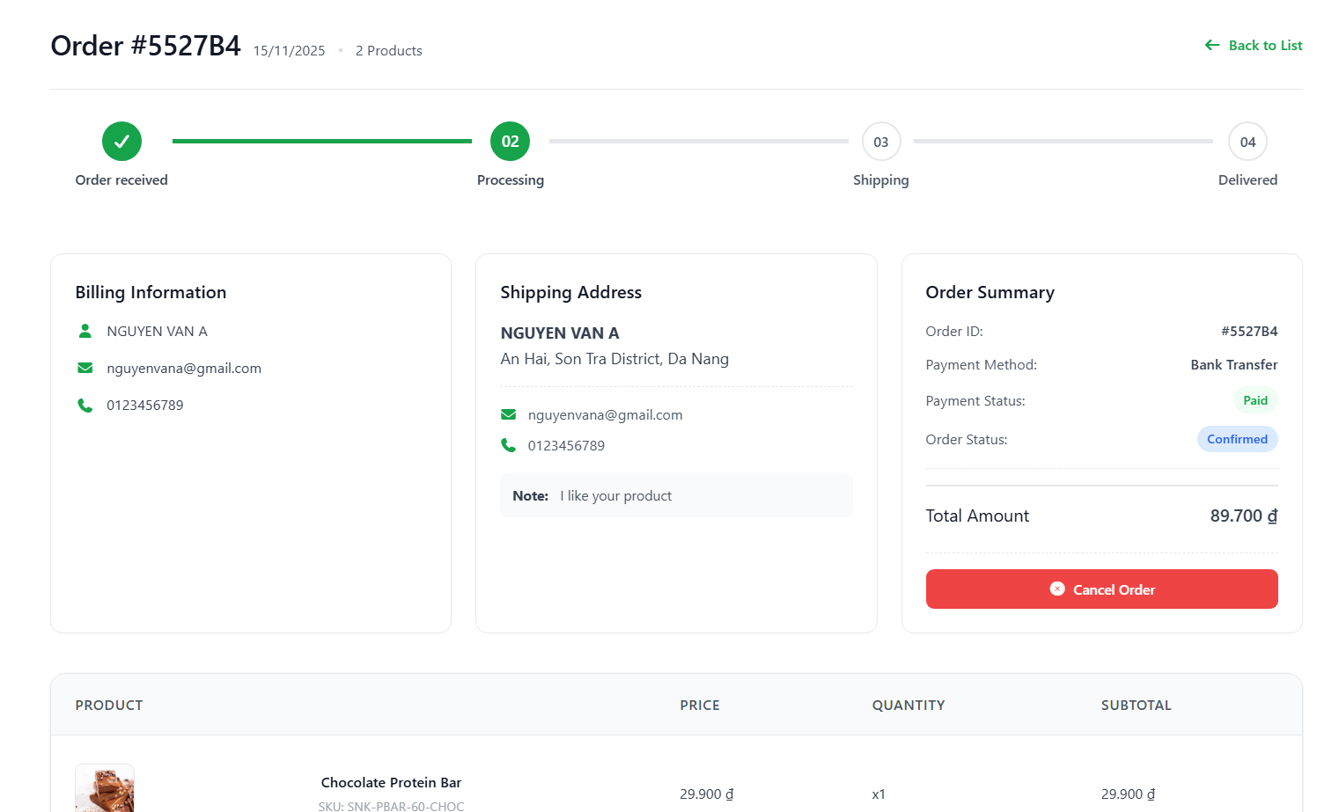
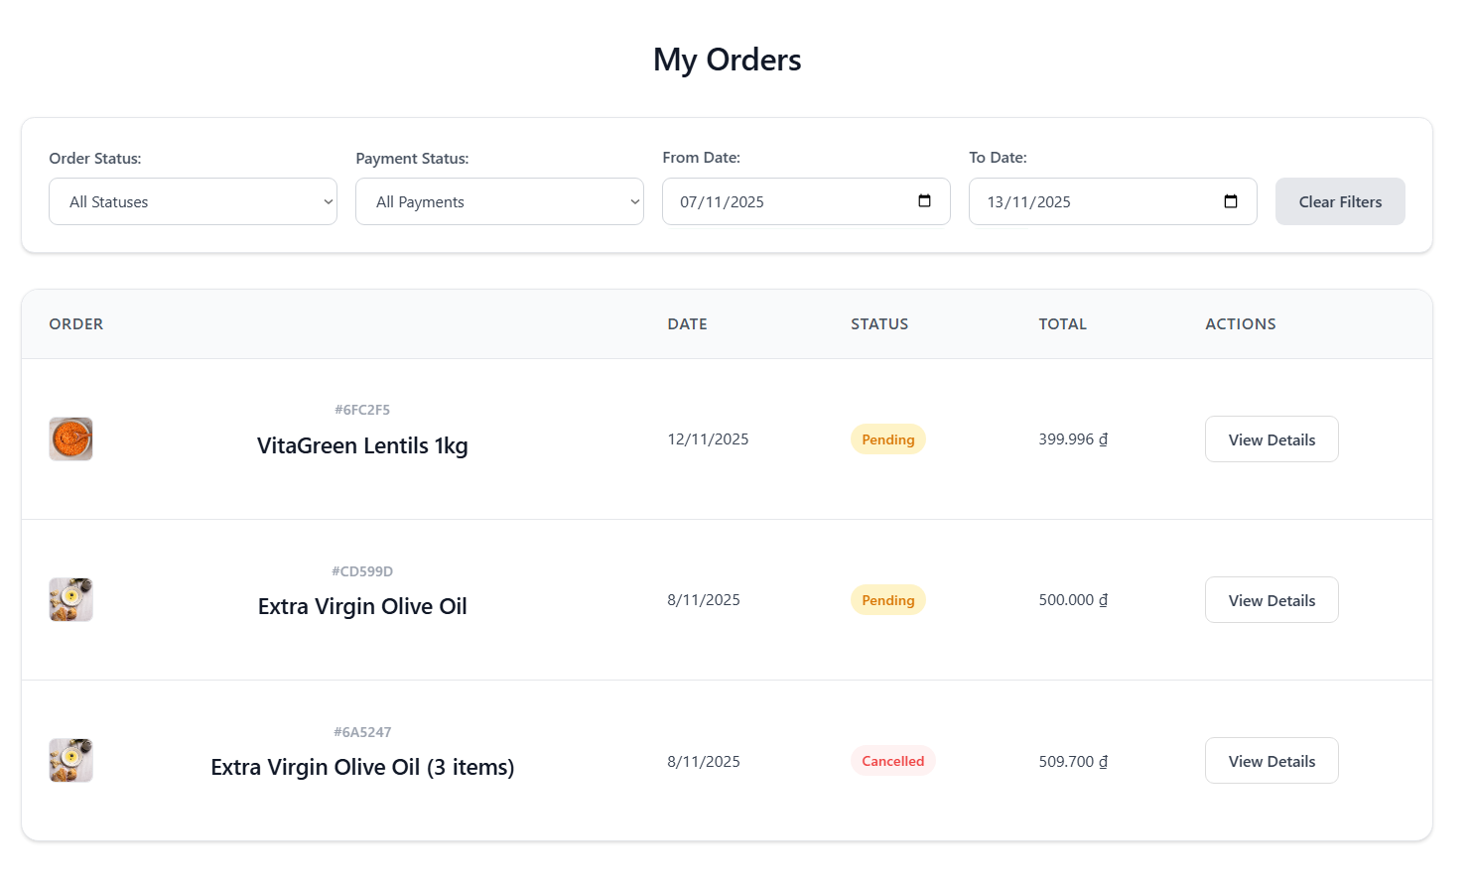
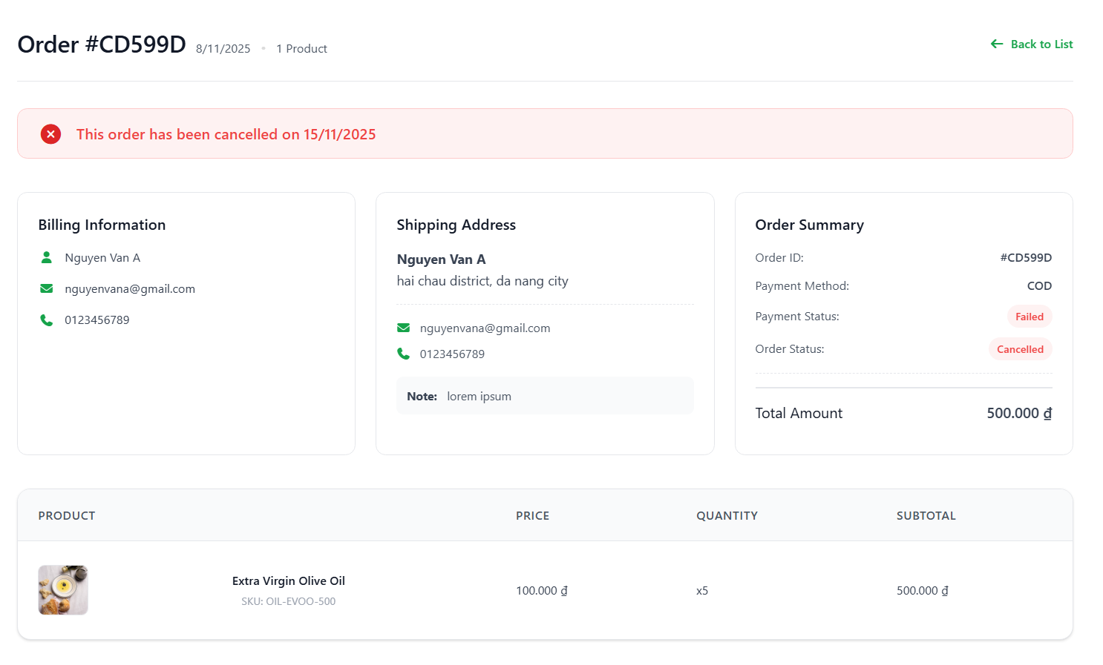

Test Case ID | Mô tả | Quy trình | Điều kiện tiên quyết | Kết quả mong đợi | Kết quả thực tế | Kết quả |  |  | Kết quả |  |  | Chú thích
 |  |  |  |  |  | Vòng 1 |  |  | Vòng 2
 |  |  |  |  |  | Trạng thái | Ngày kiểm tra | Người kiểm tra | Trạng thái | Ngày kiểm tra | Người kiểm tra
GUI_SHOW Đổi mât khẩu
GUI-QLDH1 | Kiểm tra hiển thị Bộ lọc và Tìm kiếm. |  | Người dùng đã đăng nhập. | Tất cả các trường bắt buộc (có dấu *) phải hiển thị rõ ràng và có label đúng | Tất cả các trường bắt buộc (có dấu *) hiển thị rõ ràng và có label đúng | Passed | 2025-11-13 | Mạnh Hoàng | Passed | 2025-11-19 | Mạnh Hoàng
GUI-QLDH2 | Kiểm tra hiển thị Danh sách đơn hàng. |  | Có ít nhất 3 đơn hàng. | Danh sách đơn hàng hiển thị các cột: ORDER, DATE, STATUS, TOTAL, ACTIONS. | Danh sách đơn hàng hiển thị các cột: ORDER, DATE, STATUS, TOTAL, ACTIONS. | Passed | 2025-11-13 | Mạnh Hoàng | Passed | 2025-11-19 | Mạnh Hoàng
GUI-QLDH3 | Kiểm tra hiển thị Trạng thái đơn hàng. |  | Có đơn hàng ở trạng thái Pending, Cancelled. | Trạng thái (ví dụ: Pending, Cancelled) hiển thị bằng màu sắc khác nhau để dễ phân biệt. | Trạng thái (ví dụ: Pending, Cancelled) hiển thị bằng màu sắc khác nhau để dễ phân biệt. | Passed | 2025-11-13 | Mạnh Hoàng | Passed | 2025-11-19 | Mạnh Hoàng
GUI-QLDH4 | Kiểm tra nút "View Details". |  | Có đơn hàng. | Nút "View Details" hiển thị rõ ràng bên cạnh mỗi đơn hàng và có trạng thái enable. | Nút "View Details" hiển thị rõ ràng bên cạnh mỗi đơn hàng và có trạng thái enable. | Passed | 2025-11-13 | Mạnh Hoàng | Passed | 2025-11-19 | Mạnh Hoàng
FUNCTION_SHOW Đổi mật khẩu
FUNC-QLDH1 | Kiểm tra Lọc theo Order Status | 1. Chọn "Pending" trong bộ lọc Order Status 2. Click nút Lọc/Áp dụng (nếu có) hoặc đợi hệ thống tự cập nhật | Có đơn hàng Pending và Cancelled. | Danh sách chỉ hiển thị các đơn hàng có trạng thái Pending. | Danh sách chỉ hiển thị các đơn hàng có trạng thái Pending. | Passed | 2025-11-13 | Mạnh Hoàng | Passed | 2025-11-19 | Mạnh Hoàng
FUNC-QLDH2 | Kiểm tra Lọc theo Payment Status | 1. Chọn "Paid" trong bộ lọc Payment Status 2. Click nút Lọc/Áp dụng | Có đơn hàng Paid và Unpaid | Danh sách chỉ hiển thị các đơn hàng có trạng thái thanh toán là Paid | Danh sách chỉ hiển thị các đơn hàng có trạng thái thanh toán là Paid | Passed | 2025-11-13 | Mạnh Hoàng | Passed | 2025-11-19 | Mạnh Hoàng
FUNC-QLDH3 | Kiểm tra chức năng "Clear Filters" | 1. Áp dụng bất kỳ bộ lọc nào 2. Click nút "Clear Filters" | Đang áp dụng ít nhất 1 bộ lọc. | Tất cả các bộ lọc được đặt lại về giá trị mặc định ("All"). Danh sách hiển thị lại tất cả đơn hàng. | Tất cả các bộ lọc được đặt lại về giá trị mặc định ("All"). Danh sách hiển thị lại tất cả đơn hàng. | Passed | 2025-11-13 | Mạnh Hoàng | Passed | 2025-11-19 | Mạnh Hoàng
FUNC-QLDH4 | Kiểm tra chuyển hướng khi click "View Details" | Click nút "View Details" của một đơn hàng bất kỳ | Có đơn hàng. | Hệ thống chuyển hướng người dùng đến trang Chi tiết Đơn hàng | Hệ thống chuyển hướng người dùng đến trang Chi tiết Đơn hàng | Passed | 2025-11-13 | Mạnh Hoàng | Passed | 2025-11-19 | Mạnh Hoàng
FUNC-QLDH5 | Kiểm tra hiển thị thông tin Billing và Shipping. | Mở trang Chi tiết Đơn hàng. |  | Hiển thị đầy đủ thông tin: Tên, Email, Phone, Địa chỉ nhận hàng, và Ghi chú (Note) của khách hàng. | Hiển thị đầy đủ thông tin: Tên, Email, Phone, Địa chỉ nhận hàng, và Ghi chú (Note) của khách hàng. | Passed | 2025-11-13 | Mạnh Hoàng | Passed | 2025-11-19 | Mạnh Hoàng
FUNC-QLDH6 | Kiểm tra Tiến trình đơn hàng | Mở trang Chi tiết Đơn hàng. | Đơn hàng đang ở trạng thái Processing/Shipping/Delivered. | Thanh tiến trình (Order received -> Processing -> Shipping -> Delivered) hiển thị chính xác vị trí và trạng thái hiện tại của đơn hàng. | Thanh tiến trình (Order received -> Processing -> Shipping -> Delivered) hiển thị chính xác vị trí và trạng thái hiện tại của đơn hàng. | Passed | 2025-11-13 | Mạnh Hoàng | Passed | 2025-11-19 | Mạnh Hoàng
FUNC-QLDH7 | Kiểm tra chức năng Hủy đơn hàng | 1. Click nút "Cancel Order" 2. Xác nhận hủy | Đơn hàng đang ở trạng thái được phép hủy | Trạng thái đơn hàng chuyển thành Cancelled. Nút "Cancel Order" biến mất/bị vô hiệu hóa. | Trạng thái đơn hàng chuyển thành Cancelled. Nút "Cancel Order" biến mất/bị vô hiệu hóa. | Passed | 2025-11-13 | Mạnh Hoàng | Passed | 2025-11-19 | Mạnh Hoàng
FUNC-QLDH8 | Kiểm tra hiển thị Đơn hàng đã hủy. | Mở chi tiết một đơn hàng đã hủy trước đó. | Đơn hàng đã được hủy. | Hiển thị rõ thông báo "This order has been cancelled on [date]" và trạng thái trong Order Summary là Cancelled. | Hiển thị rõ thông báo "This order has been cancelled on [date]" và trạng thái trong Order Summary là Cancelled. | Passed | 2025-11-13 | Mạnh Hoàng | Passed | 2025-11-19 | Mạnh Hoàng
FUNC-QLDH9 | Kiểm tra hiển thị Danh sách sản phẩm. | Mở trang Chi tiết Đơn hàng. |  | Thanh tiến trình (Order received -> Processing -> Shipping -> Delivered) hiển thị chính xác vị trí và trạng thái hiện tại của đơn hàng.Danh sách hiển thị chi tiết: Tên sản phẩm, SKU, Giá, Số lượng (Quantity) và Tổng tiền (Subtotal) của từng mục. | Thanh tiến trình (Order received -> Processing -> Shipping -> Delivered) hiển thị chính xác vị trí và trạng thái hiện tại của đơn hàng.Danh sách hiển thị chi tiết: Tên sản phẩm, SKU, Giá, Số lượng (Quantity) và Tổng tiền (Subtotal) của từng mục. | Passed | 2025-11-13 | Mạnh Hoàng | Passed | 2025-11-19 | Mạnh Hoàng
FUNC-QLDH10 | Kiểm tra nút "Back to List". | Click vào nút "Back to List" ở góc trên bên phải. |  | Hệ thống chuyển hướng người dùng quay lại trang Danh sách Đơn hàng (My Orders). | Hệ thống chuyển hướng người dùng quay lại trang Danh sách Đơn hàng (My Orders). | Passed | 2025-11-13 | Mạnh Hoàng | Passed | 2025-11-19 | Mạnh Hoàng

Quản lý danh mục sản phẩm
Project Name | Nền tảng thực phẩm ăn kiêng với AI Nutrition Advisor và cá nhân hóa công thức nấu ăn
Module Code | Quản lý danh mục sản phẩm
 | Hoàn thành | Lỗi | Chưa kiểm tra | Bị chăn | Tổng số trường hợp thử nghiệm
Round 1 | 7 | 0 | 0 | 0 | 7
Round 2 | 7 | 0 | 0 | 0 | 7

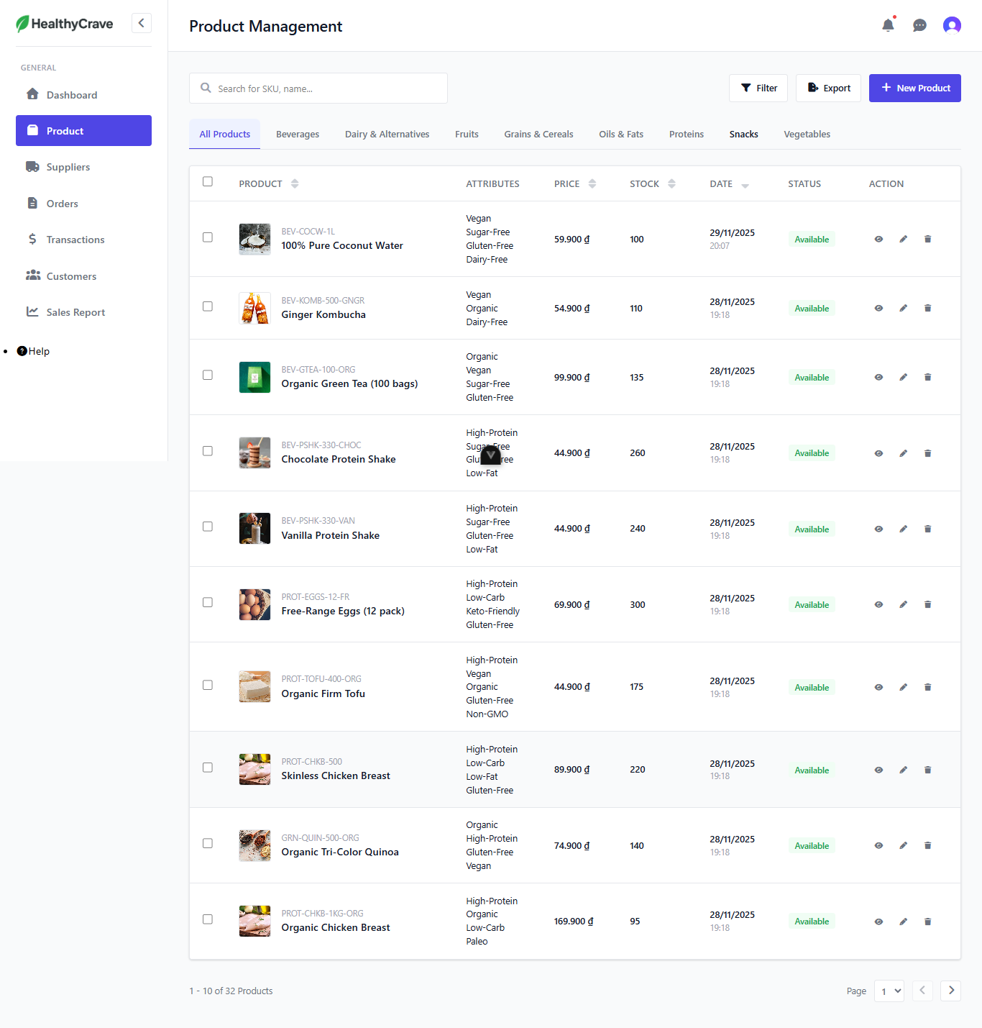 |  |  |  | 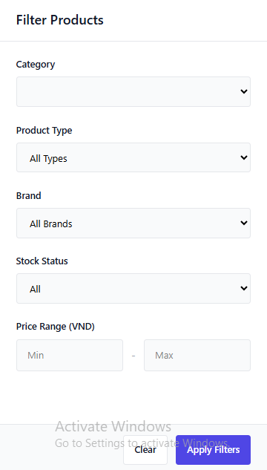
Test Case ID | Mô tả | Quy trình | Điều kiện tiên quyết | Kết quả mong đợi | Kết quả thực tế | Kết quả |  |  | Kết quả |  |  | Chú thích
 |  |  |  |  |  | Vòng 1 |  |  | Vòng 2
 |  |  |  |  |  | Trạng thái | Ngày kiểm tra | Người kiểm tra | Trạng thái | Ngày kiểm tra | Người kiểm tra
GUI_SHOW Quản lý danh mục sản phẩm
GUI-DM1 | Kiểm tra hiển thị danh sách thông tin sản phẩm. |  |  | Các thông tin của sản phẩm phải hiển thị chính xác và rõ ràng. | Các thông tin của sản phẩm hiển thị chính xác và rõ ràng. | Passed | 2025-11-13 | Minh Nhật | Passed | 2025-11-19 | Minh Nhật
GUI-DM2 | Kiểm tra hiển thị nút Filter, Export, New Product |  |  | Nút Filter, Export, New Product phải hiển thị đúng vị trí. | Nút Filter, Export, New Product hiển thị đúng vị trí. | Passed | 2025-11-13 | Minh Nhật | Passed | 2025-11-19 | Minh Nhật
GUI-DM3 | Kiểm tra hiển thị các tùy chọn View, Edit, Delete ở các sản phẩm. |  |  | Các tùy chọn View, Edit, Delete ở các sản phẩm phải được hiển thị rõ ràng. | Các tùy chọn View, Edit, Delete ở các sản phẩm được hiển thị rõ ràng. | Passed | 2025-11-13 | Minh Nhật | Passed | 2025-11-19 | Minh Nhật
FUNCTION_SHOW Quản lý danh mục sản phẩm
FUNC-DM1 | Xác thực trang đang hiển thị | 1. Truy cập vào trang web 2. Nhấp vào "Product" | Đăng nhập thành công vào hệ thống ở vai trò admin | Hiển thị ở trang gồm có: - Danh sách các sản phẩm - Các nút Filter, Export, New Product - Các tùy chọn View, Edit, Delete | Hiển thị ở trang gồm có: - Danh sách các sản phẩm - Các nút Filter, Export, New Product - Các tùy chọn View, Edit, Delete | Passed | 2025-11-13 | Minh Nhật | Passed | 2025-11-19 | Minh Nhật
FUNC-DM2 | Lọc sản phẩm thất bại | 1. Truy cập vào trang web. 2. Nhấp vào "Product". 3. Nhấp vào nút Filter. 4. Nhập: Category: Produc type: Kombucha Brand: VitaGreen Stock:Out of stock | Đăng nhập thành công vào hệ thống ở vai trò admin | Hiển thị: No products found | Hiển thị: No products found | Passed | 2025-11-13 | Minh Nhật | Passed | 2025-11-19 | Minh Nhật
FUNC-DM3 | Lọc sản phẩm thành công | 1. Truy cập vào trang web. 2. Nhấp vào "Product". 3. Nhấp vào nút Filter. 4. Nhập: Category: Produc type: Kombucha Brand: VitaGreen Stock: In stock | Đăng nhập thành công vào hệ thống ở vai trò admin | Hiển thị sản phẩm: Ginger Kombucha | Hiển thị sản phẩm: Ginger Kombucha | Passed | 2025-11-13 | Minh Nhật | Passed | 2025-11-19 | Minh Nhật
FUNC-DM4 | Xuất thông tin sản phẩm sang file Excel | 1. Truy cập vào trang web. 2. Nhấp vào "Product". 3. Nhấp vào nút Export | Đăng nhập thành công vào hệ thống ở vai trò admin | Hiển thị thông báo xuất file thành công | Hiển thị thông báo xuất file thành công | Passed | 2025-11-13 | Minh Nhật | Passed | 2025-11-19 | Minh Nhật

Thêm mới sản phẩm
Project Name | Nền tảng thực phẩm ăn kiêng với AI Nutrition Advisor và cá nhân hóa công thức nấu ăn
Module Code | Thêm mới sản phẩm
 | Hoàn thành | Lỗi | Chưa kiểm tra | Bị chăn | Tổng số trường hợp thử nghiệm
Round 1 | 19 | 0 | 0 | 0 | 19
Round 2 | 19 | 0 | 0 | 0 | 19

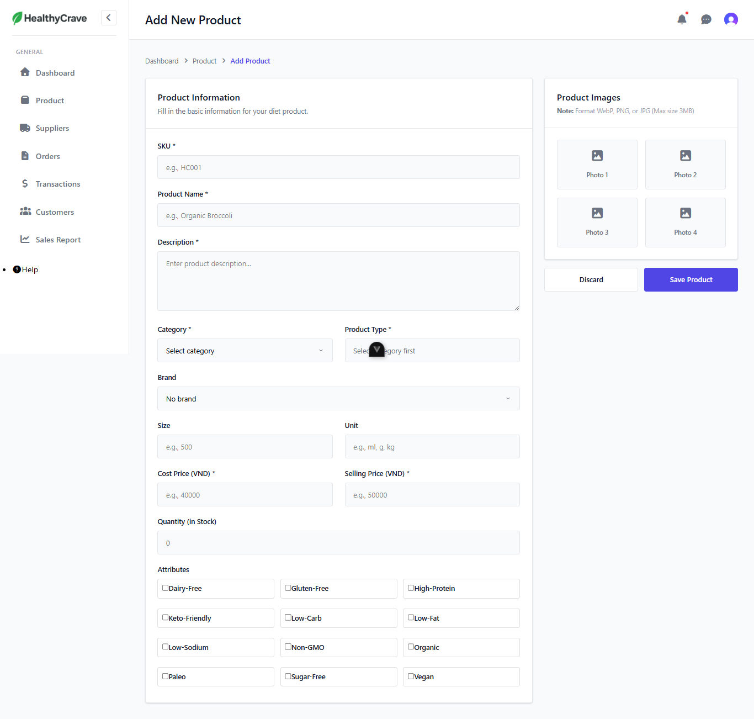
Test Case ID | Mô tả | Quy trình | Điều kiện tiên quyết | Kết quả mong đợi | Kết quả thực tế | Kết quả |  |  | Kết quả |  |  | Chú thích
 |  |  |  |  |  | Vòng 1 |  |  | Vòng 2
 |  |  |  |  |  | Trạng thái | Ngày kiểm tra | Người kiểm tra | Trạng thái | Ngày kiểm tra | Người kiểm tra
GUI_SHOW Thêm mới sản phẩm
GUI-TM1 | Kiểm tra hiển thị các trường cần nhập. |  |  | Các tên trường và textbox tương ứng phải hiển thị chính xác và rõ ràng. | Các tên trường và textbox tương ứng hiển thị chính xác và rõ ràng. | Passed | 2025-11-13 | Minh Nhật | Passed | 2025-11-19 | Minh Nhật
GUI-TM2 | Kiểm tra hiển thị nút Discard, Save Product. |  |  | Nút Discard, Save Product phải hiển thị đúng vị trí. | Nút Discard, Save Product phải hiển thị đúng vị trí. | Passed | 2025-11-13 | Minh Nhật | Passed | 2025-11-19 | Minh Nhật
GUI-TM3 | Kiểm tra hiển thị các tùy chọn phần Attributes. |  |  | Các tùy chọn phần Attributes phải được hiển thị đầy đủ, rõ ràng. | Các tùy chọn phần Attributes phải được hiển thị đầy đủ, rõ ràng. | Passed | 2025-11-13 | Minh Nhật | Passed | 2025-11-19 | Minh Nhật
FUNCTION_SHOW Thêm mới sản phẩm
FUNC-TM1 | Xác thực trang đang hiển thị | 1. Truy cập vào trang web. 2. Nhấp vào Product. 3. Nhấp vào nút New Product. | Đăng nhập thành công vào hệ thống ở vai trò admin | Hiển thị ở trang gồm có: - Các trường thông tin sản phẩm - Các nút Discard, Save Product - Các tùy chọn phần Attributes | Hiển thị ở trang gồm có: - Các trường thông tin sản phẩm - Các nút Discard, Save Product - Các tùy chọn phần Attributes | Passed | 2025-11-13 | Minh Nhật | Passed | 2025-11-19 | Minh Nhật
FUNC-TM2 | Thêm mới sản phẩm thành công | 1. Truy cập vào trang web. 2. Nhấp vào Product. 3. Nhấp vào nút New Product. 4. Nhập: SKU: BEV-COCW-2L Product Name: 100% Pure Coconut Water 2 Description: Good Category: Beverages Product Type: Coconut Water Brand: PureHealth Size: 500 Unit: ml Cost Price: 40000 Selling Price: 50000 Attributes: Dairy-Free Có ảnh. 5 Nhấp vào nút Save Product. | Đăng nhập thành công vào hệ thống ở vai trò admin | Hiển thị thông báo tạo mới thành công, chuyển hướng về trang quản lý | Hiển thị thông báo tạo mới thành công, chuyển hướng về trang quản lý | Passed | 2025-11-13 | Minh Nhật | Passed | 2025-11-19 | Minh Nhật
FUNC-TM3 | Thêm mới sản phẩm trùng lặp sản phẩm có sẵn | 1. Truy cập vào trang web. 2. Nhấp vào Product. 3. Nhấp vào nút New Product 4. Nhập: SKU: BEV-COCW-2L Product Name: 100% Pure Coconut Water 2 Description: Good Category: Beverages Product Type: Coconut Water Brand: PureHealth Size: 500 Unit: ml Cost Price: 40000 Selling Price: 50000 Attributes: Dairy-Free Có ảnh. 5 Nhấp vào nút Save Product. | Đăng nhập thành công vào hệ thống ở vai trò admin | Hiển thị thông báo tạo mới thất bại | Hiển thị thông báo tạo mới thất bại | Passed | 2025-11-13 | Minh Nhật | Passed | 2025-11-19 | Minh Nhật
FUNC-TM4 | Thêm mới sản phẩm thất bại | 1. Truy cập vào trang web. 2. Nhấp vào Product. 3. Nhấp vào nút New Product. 4. Nhập: SKU: Product Name: 100% Pure Coconut Water 3 Description: Good Category: Beverages Product Type: Coconut Water Brand: PureHealth Size: 500 Unit: ml Cost Price: 40000 Selling Price: 50000 Attributes: Dairy-Free Có ảnh. 5 Nhấp vào nút Save Product. | Đăng nhập thành công vào hệ thống ở vai trò admin | Hiển thị thông báo yêu cầu nhập trường còn trống | Hiển thị thông báo yêu cầu nhập trường còn trống | Passed | 2025-11-13 | Minh Nhật | Passed | 2025-11-19 | Minh Nhật
FUNC-TM5 | Thêm mới sản phẩm thất bại | 1. Truy cập vào trang web. 2. Nhấp vào Product. 3. Nhấp vào nút New Product. 4. Nhập: SKU: BEV-COCW-3L Product Name: Description: Good Category: Beverages Product Type: Coconut Water Brand: PureHealth Size: 500 Unit: ml Cost Price: 40000 Selling Price: 50000 Attributes: Dairy-Free Có ảnh. 5 Nhấp vào nút Save Product. | Đăng nhập thành công vào hệ thống ở vai trò admin | Hiển thị thông báo yêu cầu nhập trường còn trống | Hiển thị thông báo yêu cầu nhập trường còn trống | Passed | 2025-11-13 | Minh Nhật | Passed | 2025-11-19 | Minh Nhật
FUNC-TM6 | Thêm mới sản phẩm thất bại | 1. Truy cập vào trang web. 2. Nhấp vào Product. 3. Nhấp vào nút New Product. 4. Nhập: SKU: BEV-COCW-3L Product Name: 100% Pure Coconut Water 3 Description: Category: Beverages Product Type: Coconut Water Brand: PureHealth Size: 500 Unit: ml Cost Price: 40000 Selling Price: 50000 Attributes: Dairy-Free Có ảnh. 5 Nhấp vào nút Save Product. | Đăng nhập thành công vào hệ thống ở vai trò admin | Hiển thị thông báo yêu cầu nhập trường còn trống | Hiển thị thông báo yêu cầu nhập trường còn trống | Passed | 2025-11-13 | Minh Nhật | Passed | 2025-11-19 | Minh Nhật
FUNC-TM7 | Thêm mới sản phẩm thất bại | 1. Truy cập vào trang web. 2. Nhấp vào Product. 3. Nhấp vào nút New Product. 4. Nhập: SKU: BEV-COCW-3L Product Name: 100% Pure Coconut Water 3 Description: Good Category: Product Type: Brand: PureHealth Size: 500 Unit: ml Cost Price: 40000 Selling Price: 50000 Attributes: Dairy-Free Có ảnh. 5 Nhấp vào nút Save Product. | Đăng nhập thành công vào hệ thống ở vai trò admin | Hiển thị thông báo yêu cầu chọn một mục tại trường còn trống | Hiển thị thông báo yêu cầu chọn một mục tại trường còn trống | Passed | 2025-11-13 | Minh Nhật | Passed | 2025-11-19 | Minh Nhật
FUNC-TM8 | Thêm mới sản phẩm thất bại | 1. Truy cập vào trang web. 2. Nhấp vào Product. 3. Nhấp vào nút New Product. 4. Nhập: SKU: BEV-COCW-3L Product Name: 100% Pure Coconut Water 3 Description: Good Category: Beverages Product Type: Brand: PureHealth Size: 500 Unit: ml Cost Price: 40000 Selling Price: 50000 Attributes: Dairy-Free Có ảnh. 5 Nhấp vào nút Save Product. | Đăng nhập thành công vào hệ thống ở vai trò admin | Hiển thị thông báo yêu cầu chọn một mục tại trường còn trống | Hiển thị thông báo yêu cầu chọn một mục tại trường còn trống | Passed | 2025-11-13 | Minh Nhật | Passed | 2025-11-19 | Minh Nhật
FUNC-TM9 | Thêm mới sản phẩm thất bại | 1. Truy cập vào trang web. 2. Nhấp vào Product. 3. Nhấp vào nút New Product. 4. Nhập: SKU: BEV-COCW-3L Product Name: 100% Pure Coconut Water 3 Description: Good Category: Beverages Product Type: Coconut Water Brand: Size: 500 Unit: ml Cost Price: 40000 Selling Price: 50000 Attributes: Dairy-Free Có ảnh. 5 Nhấp vào nút Save Product. | Đăng nhập thành công vào hệ thống ở vai trò admin | Hiển thị thông báo yêu cầu chọn một mục tại trường còn trống | Hiển thị thông báo tạo mới thành công, chuyển hướng về trang quản lý | Failed | 2025-11-13 | Minh Nhật
FUNC-TM10 | Thêm mới sản phẩm thất bại | 1. Truy cập vào trang web. 2. Nhấp vào Product. 3. Nhấp vào nút New Product. 4. Nhập: SKU: BEV-COCW-3L Product Name: 100% Pure Coconut Water 3 Description: Good Category: Beverages Product Type: Coconut Water Brand: PureHealth Size: Unit: ml Cost Price: 40000 Selling Price: 50000 Attributes: Dairy-Free Có ảnh. 5 Nhấp vào nút Save Product. | Đăng nhập thành công vào hệ thống ở vai trò admin | Hiển thị thông báo yêu cầu nhập trường còn trống | Không hiển thị thông báo | Failed | 2025-11-13 | Minh Nhật | Passed | 2025-11-19 | Minh Nhật
FUNC-TM11 | Thêm mới sản phẩm thất bại | 1. Truy cập vào trang web. 2. Nhấp vào Product. 3. Nhấp vào nút New Product. 4. Nhập: SKU: BEV-COCW-3L Product Name: 100% Pure Coconut Water 3 Description: Good Category: Beverages Product Type: Coconut Water Brand: PureHealth Size: 500 Unit: Cost Price: 40000 Selling Price: 50000 Attributes: Dairy-Free Có ảnh. 5 Nhấp vào nút Save Product. | Đăng nhập thành công vào hệ thống ở vai trò admin | Hiển thị thông báo yêu cầu nhập trường còn trống | Không hiển thị thông báo | Failed | 2025-11-13 | Minh Nhật | Passed | 2025-11-19 | Minh Nhật
FUNC-TM12 | Thêm mới sản phẩm thất bại | 1. Truy cập vào trang web. 2. Nhấp vào Product. 3. Nhấp vào nút New Product. 4. Nhập: SKU: BEV-COCW-3L Product Name: 100% Pure Coconut Water 3 Description: Good Category: Beverages Product Type: Coconut Water Brand: PureHealth Size: 500 Unit: ml Cost Price: Selling Price: 50000 Attributes: Dairy-Free Có ảnh. 5 Nhấp vào nút Save Product. | Đăng nhập thành công vào hệ thống ở vai trò admin | Hiển thị thông báo yêu cầu nhập trường còn trống | Hiển thị thông báo yêu cầu nhập trường còn trống | Passed | 2025-11-13 | Minh Nhật | Passed | 2025-11-19 | Minh Nhật
FUNC-TM13 | Thêm mới sản phẩm thất bại | 1. Truy cập vào trang web. 2. Nhấp vào Product. 3. Nhấp vào nút New Product. 4. Nhập: SKU: BEV-COCW-3L Product Name: 100% Pure Coconut Water 3 Description: Good Category: Beverages Product Type: Coconut Water Brand: PureHealth Size: 500 Unit: ml Cost Price: 40000 Selling Price: Attributes: Dairy-Free Có ảnh. 5 Nhấp vào nút Save Product. | Đăng nhập thành công vào hệ thống ở vai trò admin | Hiển thị thông báo yêu cầu nhập trường còn trống | Hiển thị thông báo yêu cầu nhập trường còn trống | Passed | 2025-11-13 | Minh Nhật | Passed | 2025-11-19 | Minh Nhật
FUNC-TM14 | Thêm mới sản phẩm thất bại | 1. Truy cập vào trang web. 2. Nhấp vào Product. 3. Nhấp vào nút New Product. 4. Nhập: SKU: BEV-COCW-3L Product Name: 100% Pure Coconut Water 3 Description: Good Category: Beverages Product Type: Coconut Water Brand: PureHealth Size: 500 Unit: ml Cost Price: 40000 Selling Price: 50000 Attributes: Có ảnh. 5 Nhấp vào nút Save Product. | Đăng nhập thành công vào hệ thống ở vai trò admin | Hiển thị thông báo yêu cầu chọn một mục tại Attributes | Không hiển thị thông báo | Passed | 2025-11-13 | Minh Nhật | Passed | 2025-11-19 | Minh Nhật
FUNC-TM15 | Thêm mới sản phẩm thất bại | 1. Truy cập vào trang web. 2. Nhấp vào Product. 3. Nhấp vào nút New Product. 4. Nhập: SKU: BEV-COCW-3L Product Name: 100% Pure Coconut Water 3 Description: Good Category: Beverages Product Type: Coconut Water Brand: PureHealth Size: 500 Unit: ml Cost Price: 40000 Selling Price: 50000 Attributes: Dairy-Free Không có ảnh. 5 Nhấp vào nút Save Product. | Đăng nhập thành công vào hệ thống ở vai trò admin | Hiển thị thông báo yêu cầu chọn ảnh sản phẩm | Không hiển thị thông báo, chuyển hướng về trang quản lý, không tải được danh sách sản phẩm | Failed | 2025-11-13 | Minh Nhật | Passed | 2025-11-19 | Minh Nhật
FUNC-TM16 | Hủy thao tác thêm mới sản phẩm | 1. Truy cập vào trang web. 2. Nhấp vào "Product". 3. Nhấp vào nút New Product 4. Nhấp vào nút Discard | Đăng nhập thành công vào hệ thống ở vai trò admin | Chuyển hướng về trang quản lý | Chuyển hướng về trang quản lý | Passed | 2025-11-13 | Minh Nhật | Passed | 2025-11-19 | Minh Nhật

Xem chi tiết sản phẩm
Project Name | Nền tảng thực phẩm ăn kiêng với AI Nutrition Advisor và cá nhân hóa công thức nấu ăn
Module Code | XEMSPsản phẩm
 | Hoàn thành | Lỗi | Chưa kiểm tra | Bị chăn | Tổng số trường hợp thử nghiệm
Round 1 | 4 | 0 | 0 | 0 | 4
Round 2 | 4 | 0 | 0 | 0 | 4

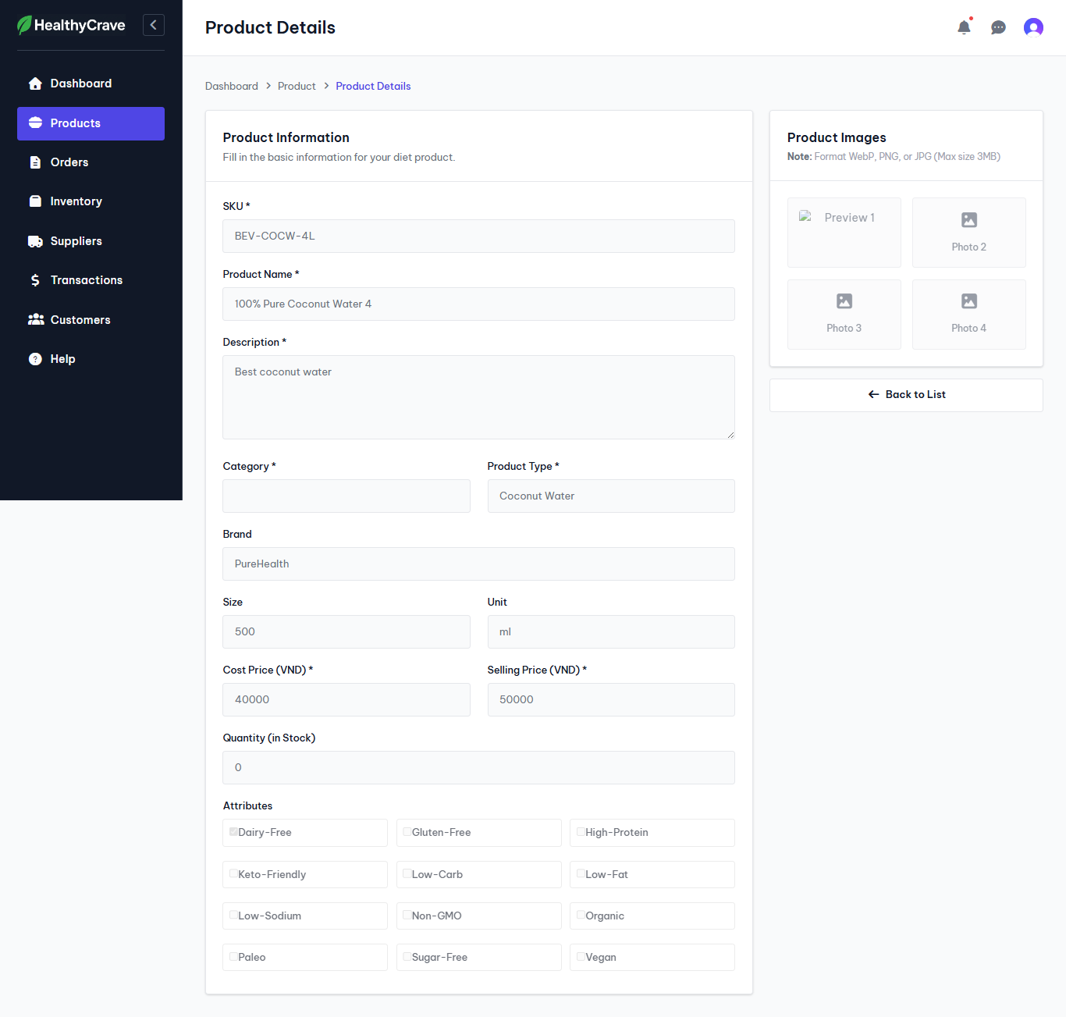
Test Case ID | Mô tả | Quy trình | Điều kiện tiên quyết | Kết quả mong đợi | Kết quả thực tế | Kết quả |  |  | Kết quả |  |  | Chú thích
 |  |  |  |  |  | Vòng 1 |  |  | Vòng 2
 |  |  |  |  |  | Trạng thái | Ngày kiểm tra | Người kiểm tra | Trạng thái | Ngày kiểm tra | Người kiểm tra
GUI_SHOW Xem sản phẩm
GUI-XEMSP1 | Kiểm tra hiển các trường thông tin sản phẩm thông tin sản phẩm. |  |  | Các thông tin của sản phẩm phải hiển thị chính xác và rõ ràng. | Các thông tin của sản phẩm hiển thị chính xác và rõ ràng. | Passed | 2025-11-13 | Minh Nhật | Passed | 2025-11-19 | Minh Nhật
GUI-XEMSP2 | Kiểm tra hiển thị nút Back To List |  |  | Nút Back To List phải hiển thị đúng vị trí. | Nút Back To List phải hiển thị đúng vị trí. | Passed | 2025-11-13 | Minh Nhật | Passed | 2025-11-19 | Minh Nhật
FUNCTION_SHOW Xem sản phẩm
FUNC-XEMSP1 | Xác thực trang đang hiển thị | 1. Truy cập vào trang web. 2. Nhấp vào Product. 3. Ở sản phẩm muốn thao tác, nhấp vào tùy chọn View tại cột Action. | Đăng nhập thành công vào hệ thống ở vai trò admin | Hiển thị ở trang gồm có: - Thông tin của sản phẩm - Nút Back to List. | Hiển thị ở trang gồm có: - Thông tin của sản phẩm - Nút Back to List. | Passed | 2025-11-13 | Minh Nhật | Passed | 2025-11-19 | Minh Nhật
FUNC-XEMSP2 | Kiểm tra nút Back to List | 1. Truy cập vào trang web. 2. Nhấp vào Product. 3. Ở sản phẩm muốn thao tác, nhấp vào tùy chọn View tại cột Action. 4. Nhấp vào nút Back to List | Đăng nhập thành công vào hệ thống ở vai trò admin | Chuyển hướng về lại trang Product | Chuyển hướng về lại trang Product | Passed | 2025-11-13 | Minh Nhật | Passed | 2025-11-19 | Minh Nhật

Chỉnh sửa sản phẩm
Project Name | Nền tảng thực phẩm ăn kiêng với AI Nutrition Advisor và cá nhân hóa công thức nấu ăn
Module Code | Chỉnh sửasản phẩm
 | Hoàn thành | Lỗi | Chưa kiểm tra | Bị chăn | Tổng số trường hợp thử nghiệm
Round 1 | 16 | 0 | 0 | 0 | 16
Round 2 | 16 | 0 | 0 | 0 | 16

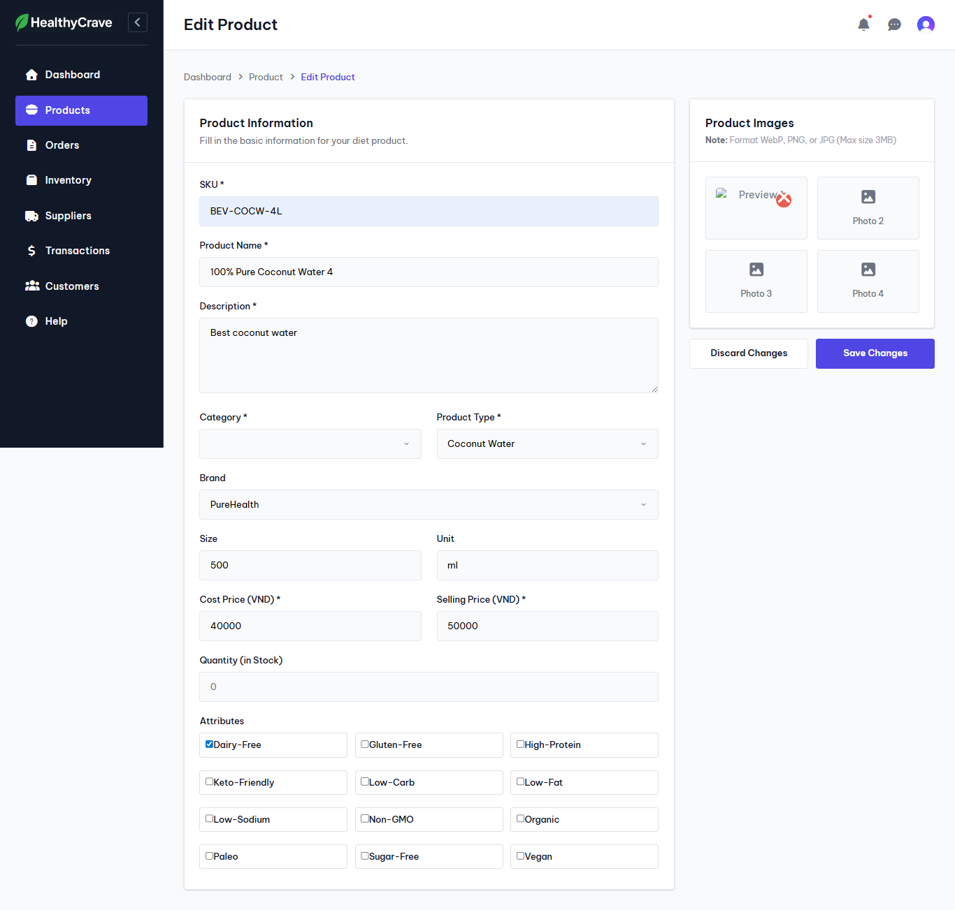
Test Case ID | Mô tả | Quy trình | Điều kiện tiên quyết | Kết quả mong đợi | Kết quả thực tế | Kết quả |  |  | Kết quả |  |  | Chú thích
 |  |  |  |  |  | Vòng 1 |  |  | Vòng 2
 |  |  |  |  |  | Trạng thái | Ngày kiểm tra | Người kiểm tra | Trạng thái | Ngày kiểm tra | Người kiểm tra
GUI_SHOW Chỉnh sửasản phẩm
GUI-CSSP1 | Kiểm tra hiển các trường thông tin sản phẩm thông tin sản phẩm. |  |  | Các thông tin của sản phẩm phải hiển thị chính xác và rõ ràng. | Các thông tin của sản phẩm hiển thị chính xác và rõ ràng. | Passed | 2025-11-13 | Minh Nhật | Passed | 2025-11-19 | Minh Nhật
GUI-CSSP2 | Kiểm tra hiển thị nút Discard Changes, Save Changes |  |  | Nút Discard Changes, Save Changes phải hiển thị đúng vị trí. | Nút Discard Changes, Save Changes phải hiển thị đúng vị trí. | Passed | 2025-11-13 | Minh Nhật | Passed | 2025-11-19 | Minh Nhật
FUNCTION_SHOW Chỉnh sửasản phẩm
FUNC-CSSP1 | Xác thực trang đang hiển thị | 1. Truy cập vào trang web. 2. Nhấp vào Product. 3. Ở sản phẩm muốn thao tác, nhấp vào tùy chọn Edit tại cột Action. | Đăng nhập thành công vào hệ thống ở vai trò admin | Hiển thị ở trang gồm có: - Thông tin của sản phẩm - Nút Discard Changes, Save Changes. | Hiển thị ở trang gồm có: - Thông tin của sản phẩm - Nút Discard Changes, Save Changes. | Passed | 2025-11-13 | Minh Nhật | Passed | 2025-11-19 | Minh Nhật
FUNC-CSSP2 | Chỉnh sửa thông tin sản phẩm thành công | 1. Truy cập vào trang web. 2. Nhấp vào Product. 3. Ở sản phẩm 100% Pure Coconut Water 4, nhấp vào tùy chọn Edit tại cột Action 4. Chỉnh sửa trường SKU thành BEV-COCW-L4 5. Nhấp vào nút Save Changes | Đăng nhập thành công vào hệ thống ở vai trò admin | Thông báo chỉnh sửa thành công, chuyển hướng về lại trang Product | Thông báo chỉnh sửa thành công, chuyển hướng về lại trang Product | Passed | 2025-11-13 | Minh Nhật | Passed | 2025-11-19 | Minh Nhật
FUNC-CSSP3 | Chỉnh sửa thông tin sản phẩm thất bại | 1. Truy cập vào trang web. 2. Nhấp vào Product. 3. Ở sản phẩm 100% Pure Coconut Water 4, nhấp vào tùy chọn Edit tại cột Action 4. Xóa trường SKU 5. Nhấp vào nút Save Changes | Đăng nhập thành công vào hệ thống ở vai trò admin | Thông báo nhập trường còn trống | Thông báo nhập trường còn trống | Passed | 2025-11-13 | Minh Nhật | Passed | 2025-11-19 | Minh Nhật
FUNC-CSSP4 | Chỉnh sửa thông tin sản phẩm thất bại | 1. Truy cập vào trang web. 2. Nhấp vào Product. 3. Ở sản phẩm 100% Pure Coconut Water 4, nhấp vào tùy chọn Edit tại cột Action 4. Xóa trường Product Name 5. Nhấp vào nút Save Changes | Đăng nhập thành công vào hệ thống ở vai trò admin | Thông báo nhập trường còn trống | Thông báo nhập trường còn trống | Passed | 2025-11-13 | Minh Nhật | Passed | 2025-11-19 | Minh Nhật
FUNC-CSSP5 | Chỉnh sửa thông tin sản phẩm thất bại | 1. Truy cập vào trang web. 2. Nhấp vào Product. 3. Ở sản phẩm 100% Pure Coconut Water 4, nhấp vào tùy chọn Edit tại cột Action 4. Xóa trường Description 5. Nhấp vào nút Save Changes | Đăng nhập thành công vào hệ thống ở vai trò admin | Thông báo nhập trường còn trống | Thông báo nhập trường còn trống | Passed | 2025-11-13 | Minh Nhật | Passed | 2025-11-19 | Minh Nhật
FUNC-CSSP6 | Chỉnh sửa thông tin sản phẩm thành công | 1. Truy cập vào trang web. 2. Nhấp vào Product. 3. Ở sản phẩm 100% Pure Coconut Water 4, nhấp vào tùy chọn Edit tại cột Action 4. Chỉnh sửa trường Brand thành FitChoice 5. Nhấp vào nút Save Changes | Đăng nhập thành công vào hệ thống ở vai trò admin | Thông báo chỉnh sửa thành công, chuyển hướng về lại trang Product | Thông báo chỉnh sửa thành công, chuyển hướng về lại trang Product | Passed | 2025-11-13 | Minh Nhật | Passed | 2025-11-19 | Minh Nhật
FUNC-CSSP7 | Chỉnh sửa thông tin sản phẩm thất bại | 1. Truy cập vào trang web. 2. Nhấp vào Product. 3. Ở sản phẩm 100% Pure Coconut Water 4, nhấp vào tùy chọn Edit tại cột Action 4. Xóa trường Size 5. Nhấp vào nút Save Changes | Đăng nhập thành công vào hệ thống ở vai trò admin | Thông báo nhập trường còn trống | Thông báo chỉnh sửa thành công, chuyển hướng về lại trang Product | Failed | 2025-11-13 | Minh Nhật | Passed | 2025-11-19 | Minh Nhật
FUNC-CSSP8 | Chỉnh sửa thông tin sản phẩm thất bại | 1. Truy cập vào trang web. 2. Nhấp vào Product. 3. Ở sản phẩm 100% Pure Coconut Water 4, nhấp vào tùy chọn Edit tại cột Action 4. Xóa trường Unit 5. Nhấp vào nút Save Changes | Đăng nhập thành công vào hệ thống ở vai trò admin | Thông báo nhập trường còn trống | Thông báo chỉnh sửa thành công, chuyển hướng về lại trang Product | Failed | 2025-11-13 | Minh Nhật | Passed | 2025-11-19 | Minh Nhật
FUNC-CSSP9 | Chỉnh sửa thông tin sản phẩm thất bại | 1. Truy cập vào trang web. 2. Nhấp vào Product. 3. Ở sản phẩm 100% Pure Coconut Water 4, nhấp vào tùy chọn Edit tại cột Action 4. Xóa trường Cost Price 5. Nhấp vào nút Save Changes | Đăng nhập thành công vào hệ thống ở vai trò admin | Thông báo nhập trường còn trống | Thông báo nhập trường còn trống | Passed | 2025-11-13 | Minh Nhật | Passed | 2025-11-19 | Minh Nhật
FUNC-CSSP10 | Chỉnh sửa thông tin sản phẩm thất bại | 1. Truy cập vào trang web. 2. Nhấp vào Product. 3. Ở sản phẩm 100% Pure Coconut Water 4, nhấp vào tùy chọn Edit tại cột Action 4. Xóa trường Sell Price 5. Nhấp vào nút Save Changes | Đăng nhập thành công vào hệ thống ở vai trò admin | Thông báo nhập trường còn trống | Thông báo nhập trường còn trống | Passed | 2025-11-13 | Minh Nhật | Passed | 2025-11-19 | Minh Nhật
FUNC-CSSP11 | Chỉnh sửa thông tin sản phẩm thất bại | 1. Truy cập vào trang web. 2. Nhấp vào Product. 3. Ở sản phẩm 100% Pure Coconut Water 4, nhấp vào tùy chọn Edit tại cột Action 4. Bỏ tick phần Attributes 5. Nhấp vào nút Save Changes | Đăng nhập thành công vào hệ thống ở vai trò admin | Thông báo nhập trường còn trống | Thông báo chỉnh sửa thành công, chuyển hướng về lại trang Product | Failed | 2025-11-13 | Minh Nhật | Passed | 2025-11-19 | Minh Nhật
FUNC-CSSP12 | Chỉnh sửa thông tin sản phẩm thất bại | 1. Truy cập vào trang web. 2. Nhấp vào Product. 3. Ở sản phẩm 100% Pure Coconut Water 4, nhấp vào tùy chọn Edit tại cột Action 4. Xóa ảnh 5. Nhấp vào nút Save Changes | Đăng nhập thành công vào hệ thống ở vai trò admin | Thông báo nhập trường còn trống | Không hiển thị thông báo, chuyển hướng về trang quản lý, không tải được danh sách sản phẩm | Failed | 2025-11-13 | Minh Nhật | Passed | 2025-11-19 | Minh Nhật
FUNC-CSSP13 | Chỉnh sửa thông tin sản phẩm trùng lặp với sản phẩm đã có | 1. Truy cập vào trang web. 2. Nhấp vào Product. 3. Ở sản phẩm 100% Pure Coconut Water 4, nhấp vào tùy chọn Edit tại cột Action 4. Tại Product Name nhập 100% Pure Coconut Water 4 5. Nhấp vào nút Save Changes | Đăng nhập thành công vào hệ thống ở vai trò admin | Chuyển hướng sang trang Edit Product, sau khi cập nhật thông báo thất bại | Chuyển hướng sang trang Edit Product, sau khi cập nhật thông báo thất bại | Failed | 2025-11-13 | Minh Nhật | Passed | 2025-11-19 | Minh Nhật
FUNC-CSSP14 | Hủy thao tác chỉnh sửa thông tin sản phẩm | 1. Truy cập vào trang web. 2. Nhấp vào Product. 3. Ở sản phẩm 100% Pure Coconut Water 4, nhấp vào tùy chọn Edit tại cột Action 4. Nhấp vào nút Discard Changes | Đăng nhập thành công vào hệ thống ở vai trò admin | Chuyển hướng về lại trang Product | Chuyển hướng về lại trang Product | Passed | 2025-11-13 | Minh Nhật | Passed | 2025-11-19 | Minh Nhật
FUNC-CSSP12 | Xóa sản phẩm | 1. Truy cập vào trang web. 2. Nhấp vào Product. 3. Ở sản phẩm 100% Pure Coconut Water 4, nhấp vào tùy chọn Delete tại cột Action 4. Nhấp vào nút Delete | Đăng nhập thành công vào hệ thống ở vai trò admin | Thông báo xóa sản phẩm thành công | Thông báo xóa sản phẩm thành công | Passed | 2025-11-13 | Minh Nhật | Passed | 2025-11-19 | Minh Nhật
FUNC-CSSP12 | Hủy thao tác xóa sản phẩm | 1. Truy cập vào trang web. 2. Nhấp vào "Product". 3. Ở dòng sản phẩm cần xem chi tiết, chọn tùy chọn Delete tại cột Action 4. Nhấp vào nút Cancel | Đăng nhập thành công vào hệ thống ở vai trò admin | Tắt hộp thoại xóa sản phẩm | Tắt hộp thoại xóa sản phẩm | Passed | 2025-11-13 | Minh Nhật | Passed | 2025-11-19 | Minh Nhật

Xóa sản phẩm
Project Name | Nền tảng thực phẩm ăn kiêng với AI Nutrition Advisor và cá nhân hóa công thức nấu ăn
Module Code | Xóa sản phẩm
 | Hoàn thành | Lỗi | Chưa kiểm tra | Bị chăn | Tổng số trường hợp thử nghiệm
Round 1 | 4 | 0 | 0 | 0 | 4
Round 2 | 4 | 0 | 0 | 0 | 4

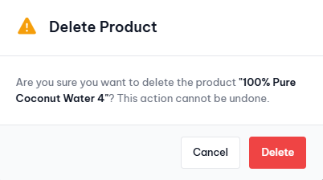
Test Case ID | Mô tả | Quy trình | Điều kiện tiên quyết | Kết quả mong đợi | Kết quả thực tế | Kết quả |  |  | Kết quả |  |  | Chú thích
 |  |  |  |  |  | Vòng 1 |  |  | Vòng 2
 |  |  |  |  |  | Trạng thái | Ngày kiểm tra | Người kiểm tra | Trạng thái | Ngày kiểm tra | Người kiểm tra
GUI_SHOW Xóa sản phẩm
GUI-XOASP1 | Kiểm tra hiển thị nút Cancel, Delete |  |  | Nút Cancel, Delete phải hiển thị đúng vị trí. | Nút Cancel, Delete phải hiển thị đúng vị trí. | Passed | 2025-11-13 | Minh Nhật | Passed | 2025-11-19 | Minh Nhật
FUNCTION_SHOW Xóa sản phẩm
FUNC-XOASP1 | Xác thực hộp thoại đang hiển thị | 1. Truy cập vào trang web. 2. Nhấp vào Product. 3. Ở sản phẩm muốn thao tác, nhấp vào tùy chọn Delete tại cột Action. | Đăng nhập thành công vào hệ thống ở vai trò admin | Hiển thị ở hộp thoại gồm có: - Thông báo xóa sản phẩm - Nút Cancel, Delete | Hiển thị ở hộp thoại gồm có: - Thông báo xóa sản phẩm - Nút Cancel, Delete | Passed | 2025-11-13 | Minh Nhật | Passed | 2025-11-19 | Minh Nhật
FUNC-XOASP2 | Xóa sản phẩm | 1. Truy cập vào trang web. 2. Nhấp vào Product. 3. Ở sản phẩm 100% Pure Coconut Water 4, nhấp vào tùy chọn Delete tại cột Action 4. Nhấp vào nút Delete | Đăng nhập thành công vào hệ thống ở vai trò admin | Thông báo Xóa sản phẩm thành công | Thông báo Xóa sản phẩm thành công | Passed | 2025-11-13 | Minh Nhật | Passed | 2025-11-19 | Minh Nhật
FUNC-XOASP3 | Hủy thao tác Xóa sản phẩm | 1. Truy cập vào trang web. 2. Nhấp vào "Product". 3. Ở dòng sản phẩm cần xem chi tiết, chọn tùy chọn Delete tại cột Action 4. Nhấp vào nút Cancel | Đăng nhập thành công vào hệ thống ở vai trò admin | Tắt hộp thoại Xóa sản phẩm | Tắt hộp thoại Xóa sản phẩm | Passed | 2025-11-13 | Minh Nhật | Passed | 2025-11-19 | Minh Nhật

Quản lý đơn hàng
Project Name | Nền tảng thực phẩm ăn kiêng với AI Nutrition Advisor và cá nhân hóa công thức nấu ăn
Module Code | Quản lý đơn hàng
 | Hoàn thành | Lỗi | Chưa kiểm tra | Bị chăn | Tổng số trường hợp thử nghiệm
Round 1 | 13 | 0 | 0 | 0 | 13
Round 2 | 13 | 0 | 0 | 0 | 13

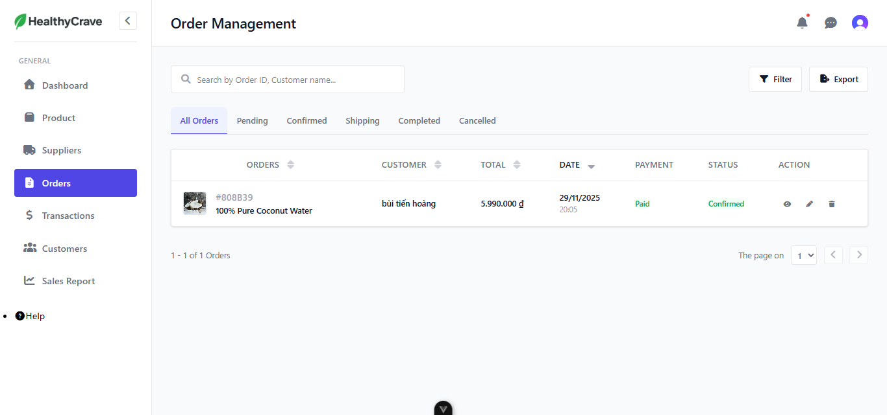 |  |  |  | 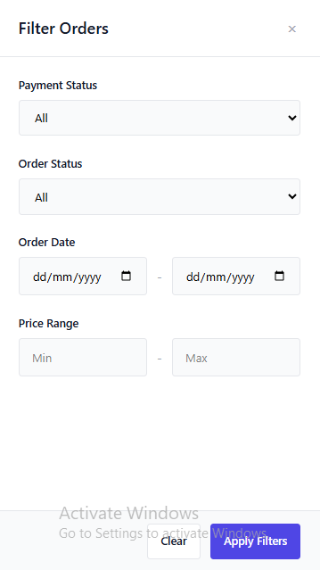
Test Case ID | Mô tả | Quy trình | Điều kiện tiên quyết | Kết quả mong đợi | Kết quả thực tế | Kết quả |  |  | Kết quả |  |  | Chú thích
 |  |  |  |  |  | Vòng 1 |  |  | Vòng 2
 |  |  |  |  |  | Trạng thái | Ngày kiểm tra | Người kiểm tra | Trạng thái | Ngày kiểm tra | Người kiểm tra
GUI_SHOW Quản lý đơn hàng
GUI-DH1 | Kiểm tra hiển thị danh sách thông tin đơn hàng. |  |  | Các thông tin của đơn hàng phải hiển thị chính xác và rõ ràng. | Các thông tin của đơn hàng hiển thị chính xác và rõ ràng. | Passed | 2025-11-13 | Minh Nhật | Passed | 2025-11-20 | Minh Nhật
GUI-DH2 | Kiểm tra hiển thị nút Filter, Export |  |  | Nút Filter, Export phải hiển thị đúng vị trí. | Nút Filter, Export hiển thị đúng vị trí. | Passed | 2025-11-13 | Minh Nhật | Passed | 2025-11-20 | Minh Nhật
GUI-DH3 | Kiểm tra hiển thị các tùy chọn View, Edit, Delete ở các đơn hàng. |  |  | Các tùy chọn View, Edit, Delete ở các đơn hàng phải được hiển thị rõ ràng. | Các tùy chọn View, Edit, Delete ở các đơn hàng được hiển thị rõ ràng. | Passed | 2025-11-13 | Minh Nhật | Passed | 2025-11-20 | Minh Nhật
FUNCTION_SHOW Quản lý đơn hàng
FUNC-DH1 | Xác thực trang đang hiển thị | 1. Truy cập vào trang web 2. Nhấp vào "Orders" | Đăng nhập thành công vào hệ thống ở vai trò admin | Hiển thị ở trang gồm có: - Danh sách các đơn hàng - Các nút Filter, Export - Các tùy chọn View, Edit, Delete | Hiển thị ở trang gồm có: - Danh sách các đơn hàng - Các nút Filter, Export - Các tùy chọn View, Edit, Delete | Passed | 2025-11-13 | Minh Nhật | Passed | 2025-11-20 | Minh Nhật
FUNC-DH2 | Lọc đơn hàng thất bại | 1. Truy cập vào trang web. 2. Nhấp vào "Orders". 3. Nhấp vào nút Filter. 4. Nhập: Payment Status: Pending Order Status: Pending 5. Nhấp vào nút Apply Filters | Đăng nhập thành công vào hệ thống ở vai trò admin | Hiển thị: No orders found | Hiển thị: No orders found | Passed | 2025-11-13 | Minh Nhật | Passed | 2025-11-20 | Minh Nhật
FUNC-DH3 | Lọc đơn hàng thành công | 1. Truy cập vào trang web. 2. Nhấp vào "Orders". 3. Nhấp vào nút Filter. 4. Nhập: Payment Status: Paid Order Status: Confirm 5. Nhấp vào nút Apply Filters | Đăng nhập thành công vào hệ thống ở vai trò admin | Hiển thị đơn hàng | Hiển thị đơn hàng | Passed | 2025-11-13 | Minh Nhật | Passed | 2025-11-20 | Minh Nhật
FUNC-DH4 | Xuất thông tin đơn hàng sang file Excel | 1. Truy cập vào trang web. 2. Nhấp vào "Orders". 3. Nhấp vào nút Export | Đăng nhập thành công vào hệ thống ở vai trò admin | Hiển thị thông báo xuất file thành công | Hiển thị thông báo xuất file thành công | Passed | 2025-11-13 | Minh Nhật | Passed | 2025-11-20 | Minh Nhật
FUNC-DH5 | Xem chi tiết đơn hàng | 1. Truy cập vào trang web. 2. Nhấp vào "Orders". 3. Ở dòng đơn hàng cần xem chi tiết, chọn tùy chọn View tại cột Action | Đăng nhập thành công vào hệ thống ở vai trò admin | Chuyển hướng sang trang Order Details | Chuyển hướng sang trang Order Details | Passed | 2025-11-13 | Minh Nhật | Passed | 2025-11-20 | Minh Nhật
FUNC-DH6 | Chỉnh sửa thông tin đơn hàng thành công | 1. Truy cập vào trang web. 2. Nhấp vào "order". 3. Ở dòng đơn hàng cần xem chi tiết, chọn tùy chọn Edit tại cột Action 4. Tại Payment Status nhập Pending 5. Nhấp vào nút Save Changes | Đăng nhập thành công vào hệ thống ở vai trò admin | Chuyển hướng sang trang Edit Order, sau khi cập nhật thông báo thành công | Chuyển hướng sang trang Edit Order, sau khi cập nhật thông báo thành công | Passed | 2025-11-13 | Minh Nhật | Passed | 2025-11-20 | Minh Nhật
FUNC-DH7 | Hủy đơn đặt hàng | 1. Truy cập vào trang web. 2. Nhấp vào "Orders". 3. Ở dòng đơn hàng cần xem chi tiết, chọn tùy chọn Edit tại cột Action 4. Nhấp vào nút Cancel Orders | Đăng nhập thành công vào hệ thống ở vai trò admin | Chuyển hướng sang trang Edit Order, sau khi hủy đơn đặt hàng thông báo thành công rồi chuyển hướng về lại trang quản lý | Chuyển hướng sang trang Edit Order, sau khi hủy đơn đặt hàng thông báo thành công rồi chuyển hướng về lại trang quản lý | Passed | 2025-11-13 | Minh Nhật | Passed | 2025-11-20 | Minh Nhật
FUNC-DH8 | Hủy thao tác với đơn hàng | 1. Truy cập vào trang web. 2. Nhấp vào "Orders". 3. Ở dòng đơn hàng cần xem chi tiết, chọn tùy chọn Edit tại cột Action 4. Nhấp vào nút Back | Đăng nhập thành công vào hệ thống ở vai trò admin | Chuyển hướng sang trang Edit Order, sau đó chuyển về lại trang quản lý | Chuyển hướng sang trang Edit Order, sau đó chuyển về lại trang quản lý | Passed | 2025-11-13 | Minh Nhật | Passed | 2025-11-20 | Minh Nhật
FUNC-DH9 | Xóa đơn hàng | 1. Truy cập vào trang web. 2. Nhấp vào "Orders". 3. Ở dòng đơn hàng cần thao tác, chọn tùy chọn Delete tại cột Action 4. Nhấp vào nút Delete | Đăng nhập thành công vào hệ thống ở vai trò admin | Thông báo xóa đơn hàng thành công | Thông báo xóa đơn hàng thành công | Passed | 2025-11-13 | Minh Nhật | Passed | 2025-11-20 | Minh Nhật
FUNC-DH10 | Hủy thao tác xóa đơn hàng | 1. Truy cập vào trang web. 2. Nhấp vào "Orders". 3. Ở dòng đơn hàng cần xem chi tiết, chọn tùy chọn Delete tại cột Action 4. Nhấp vào nút Cancel | Đăng nhập thành công vào hệ thống ở vai trò admin | Tắt hộp thoại xóa đơn hàng | Tắt hộp thoại xóa đơn hàng | Passed | 2025-11-13 | Minh Nhật | Passed | 2025-11-20 | Minh Nhật

Xem đơn hàng
Project Name | Nền tảng thực phẩm ăn kiêng với AI Nutrition Advisor và cá nhân hóa công thức nấu ăn
Module Code | Xem đơn hàng
 | Hoàn thành | Lỗi | Chưa kiểm tra | Bị chăn | Tổng số trường hợp thử nghiệm
Round 1 | 5 | 0 | 0 | 0 | 5
Round 2 | 5 | 0 | 0 | 0 | 5

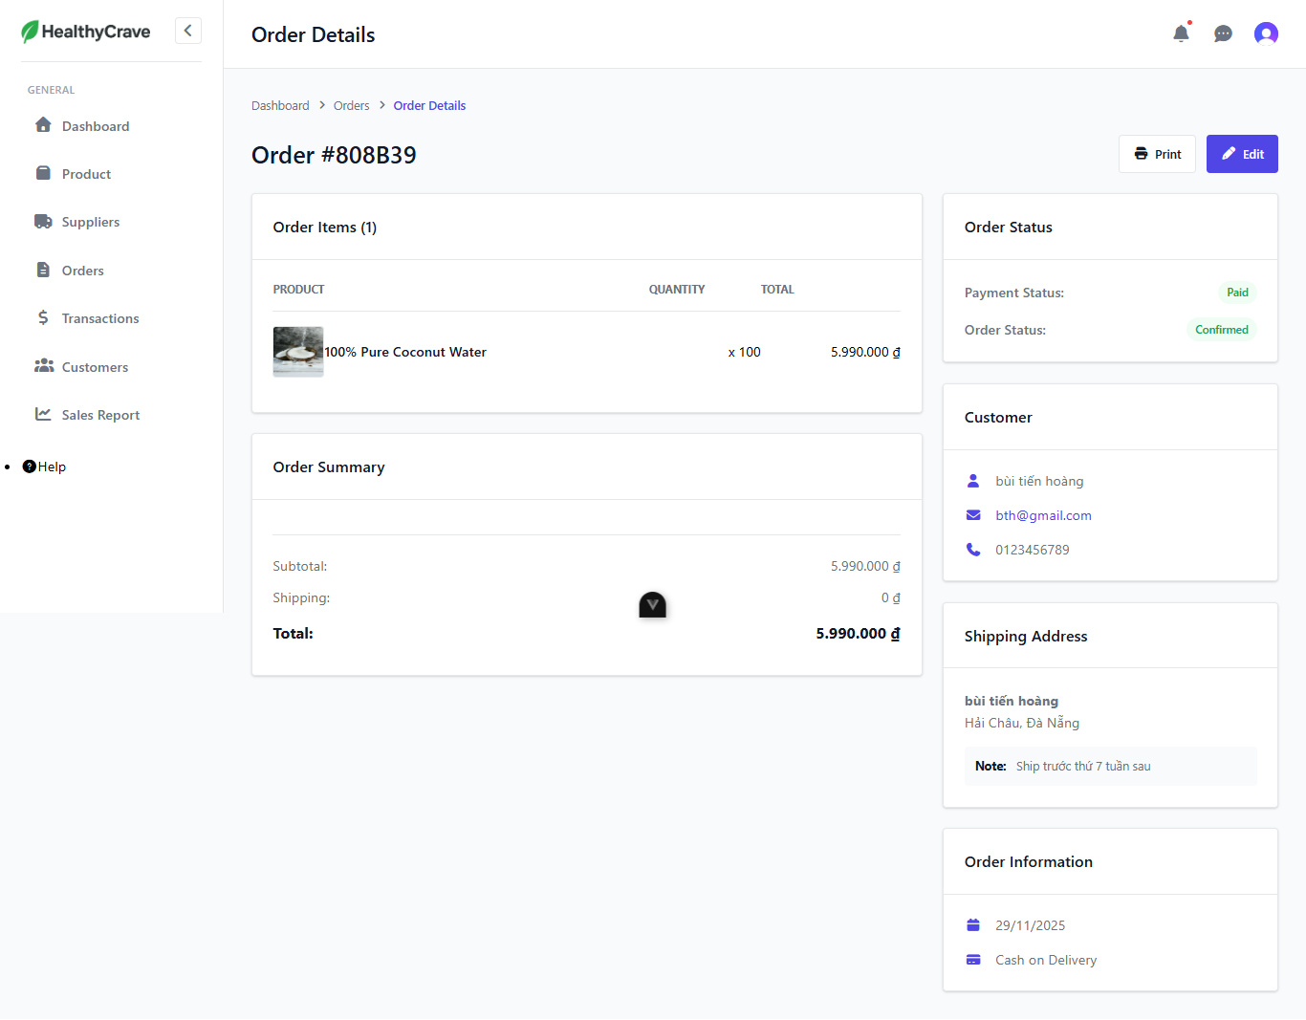 |  |  | 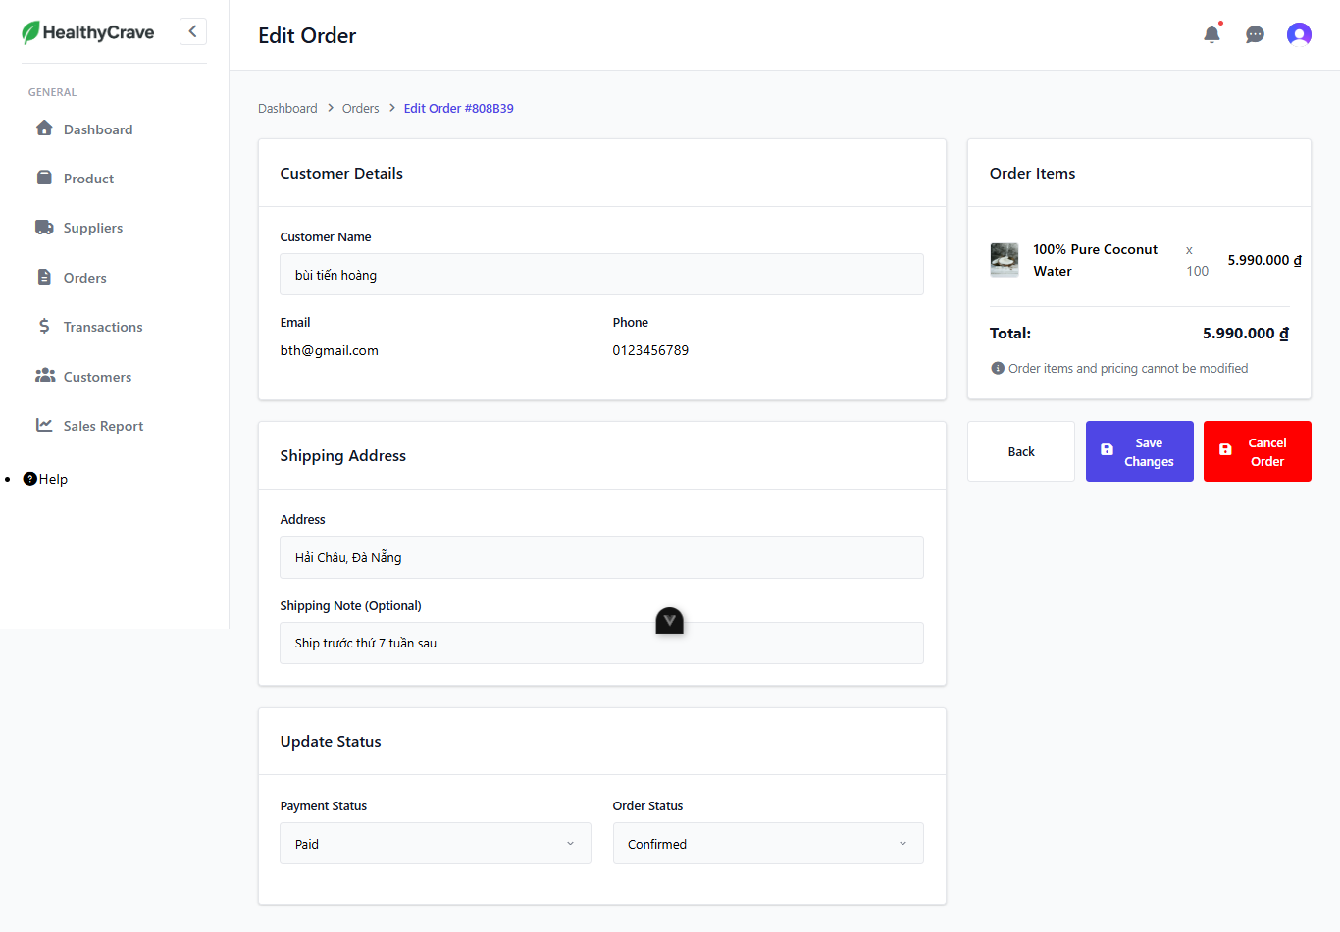
Test Case ID | Mô tả | Quy trình | Điều kiện tiên quyết | Kết quả mong đợi | Kết quả thực tế | Kết quả |  |  | Kết quả |  |  | Chú thích
 |  |  |  |  |  | Vòng 1 |  |  | Vòng 2
 |  |  |  |  |  | Trạng thái | Ngày kiểm tra | Người kiểm tra | Trạng thái | Ngày kiểm tra | Người kiểm tra
GUI_SHOW Xem đơn hàng
GUI-XEMDH1 | Kiểm tra hiển thị danh sách thông tin đơn hàng. |  |  | Các thông tin của đơn hàng phải hiển thị chính xác và rõ ràng. | Các thông tin của đơn hàng hiển thị chính xác và rõ ràng. | Passed | 2025-11-13 | Minh Nhật | Passed | 2025-11-20 | Minh Nhật
GUI-XEMDH2 | Kiểm tra hiển thị nút Print, Edit |  |  | Nút Print, Edit phải hiển thị đúng vị trí. | Nút Print, Edit phải hiển thị đúng vị trí. | Passed | 2025-11-13 | Minh Nhật | Passed | 2025-11-20 | Minh Nhật
FUNCTION_SHOW Xem đơn hàng
FUNC-XEMDH1 | Xác thực trang đang hiển thị | 1. Truy cập vào trang web 2. Nhấp vào Orders 3. Tại order muốn xem chi tiết, nhấp vào tùy chọn View ở cột Action | Đăng nhập thành công vào hệ thống ở vai trò admin | Hiển thị ở trang gồm có: - Thông tin đơn hàng - Các nút Print, Edit | Hiển thị ở trang gồm có: - Thông tin đơn hàng - Các nút Print, Edit | Passed | 2025-11-13 | Minh Nhật | Passed | 2025-11-20 | Minh Nhật
FUNC-XEMDH2 | In thông tin đơn hàng | 1. Truy cập vào trang web 2. Nhấp vào Orders 3. Tại order muốn xem chi tiết, nhấp vào tùy chọn View ở cột Action 4. Nhấp vào nút Print | Đăng nhập thành công vào hệ thống ở vai trò admin | Hiển thị giao diện in | Hiển thị giao diện in | Passed | 2025-11-13 | Minh Nhật | Passed | 2025-11-20 | Minh Nhật
FUNC-XEMDH3 | Kiểm tra nút Edit | 1. Truy cập vào trang web 2. Nhấp vào Orders 3. Tại order muốn xem chi tiết, nhấp vào tùy chọn View ở cột Action 4. Nhấp vào nút Edit | Đăng nhập thành công vào hệ thống ở vai trò admin | Chuyển hướng sang trang Edit Order | Chuyển hướng sang trang Edit Order | Passed | 2025-11-13 | Minh Nhật | Passed | 2025-11-20 | Minh Nhật

Xóa đơn hàng
Project Name | Nền tảng thực phẩm ăn kiêng với AI Nutrition Advisor và cá nhân hóa công thức nấu ăn
Module Code | Xóa đơn hàng
 | Hoàn thành | Lỗi | Chưa kiểm tra | Bị chăn | Tổng số trường hợp thử nghiệm
Round 1 | 4 | 0 | 0 | 0 | 4
Round 2 | 4 | 0 | 0 | 0 | 4

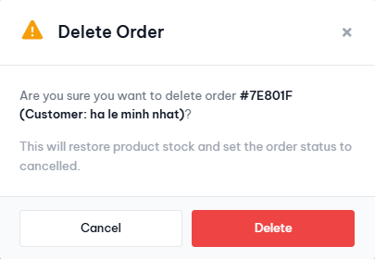
Test Case ID | Mô tả | Quy trình | Điều kiện tiên quyết | Kết quả mong đợi | Kết quả thực tế | Kết quả |  |  | Kết quả |  |  | Chú thích
 |  |  |  |  |  | Vòng 1 |  |  | Vòng 2
 |  |  |  |  |  | Trạng thái | Ngày kiểm tra | Người kiểm tra | Trạng thái | Ngày kiểm tra | Người kiểm tra
GUI_SHOW Xóa đơn hàng
GUI-XOADH1 | Kiểm tra hiển thị nút Cancel, Delete |  |  | Nút Cancel, Delete phải hiển thị đúng vị trí. | Nút Cancel, Delete phải hiển thị đúng vị trí. | Passed | 2025-11-13 | Minh Nhật | Passed | 2025-11-20 | Minh Nhật
FUNCTION_SHOW Xóa đơn hàng
FUNC-XOADH1 | Xác thực hộp thoại hiển thị | 1. Truy cập vào trang web 2. Nhấp vào Orders 3. Tại order muốn xóa, nhấp vào tùy chọn Delete ở cột Action | Đăng nhập thành công vào hệ thống ở vai trò admin | Hiển thị ở hộp thoại gồm có: - Thông báo xóa đơn hàng - Các nút Cancel, Delete | Hiển thị ở hộp thoại gồm có: - Thông báo xóa đơn hàng - Các nút Cancel, Delete | Passed | 2025-11-13 | Minh Nhật | Passed | 2025-11-20 | Minh Nhật
FUNC-XOADH2 | Xóa đơn hàng | 1. Truy cập vào trang web. 2. Nhấp vào "Orders". 3. Ở dòng đơn hàng cần thao tác, chọn tùy chọn Delete tại cột Action 4. Nhấp vào nút Delete | Đăng nhập thành công vào hệ thống ở vai trò admin | Thông báo xóa đơn hàng thành công | Thông báo xóa đơn hàng thành công | Passed | 2025-11-13 | Minh Nhật | Passed | 2025-11-20 | Minh Nhật
FUNC-XOADH3 | Hủy thao tác xóa đơn hàng | 1. Truy cập vào trang web. 2. Nhấp vào "Orders". 3. Ở dòng đơn hàng cần Xóa chi tiết, chọn tùy chọn Delete tại cột Action 4. Nhấp vào nút Cancel | Đăng nhập thành công vào hệ thống ở vai trò admin | Tắt hộp thoại xóa đơn hàng | Tắt hộp thoại xóa đơn hàng | Passed | 2025-11-13 | Minh Nhật | Passed | 2025-11-20 | Minh Nhật

